策略分析
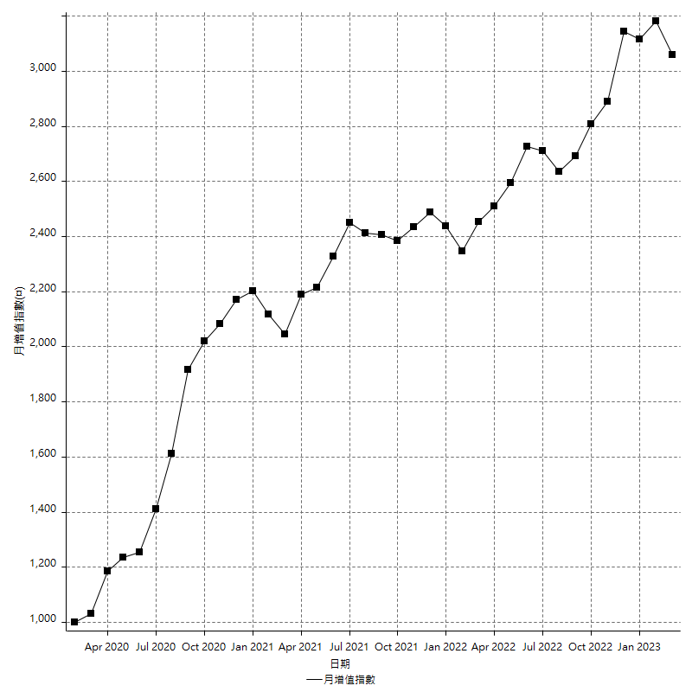
策略績效總結果

 | 所有交易 | 多單 | 空單
淨利 | 406600 | 58800 | 347800
毛利 | 1370800 | 67200 | 1303600
毛損 | -964200 | -8400 | -955800
調整後淨利 | 220301.85122 | 11602.06191 | 166158.93913
調整後毛利 | 1266580.0059 | 28402.06191 | 1203618.4441
調整後毛損 | -1046278.1547 | -16800 | -1037459.5049
特定淨利 | 52600 | -8400 | 61000
特定毛利 | 1016800 | 0 | 1016800
特定毛損 | -964200 | -8400 | -955800
帳戶所需金額 | 44000 | 8400 | 42400
帳戶報酬 | 924.09090909 | 700 | 820.28301887
初始資本報酬 | 203.3 | 29.4 | 173.9
最大策略虧損 | -50400 | -28200 | -49600
最大策略虧損 (%) | -12.388326385 | -10.483271375 | -13.073538655
最大平倉交易虧損 | -44000 | -8400 | -42400
最大平倉交易虧損 (%) | -9.8965362123 | -3.3123028391 | -10.159744409
最大的策略虧損報酬 | 8.0674603175 | 2.085106383 | 7.0120967742
獲利因子 | 1.4216967434 | 8 | 1.3638836577
調整獲利因子 | 1.2105576325 | 1.6905989232 | 1.1601594456
特定獲利因子 | 1.0545529973 | 0 | 1.063820883
最大持有契約數量 | 1 | 1 | 1
滑價支付 | 94400 | 1600 | 92800
佣金支付 | 0 | 0 | 0
未平倉部位損益 | n/a | n/a | n/a
年報酬率 | 66.004285156 | 9.5451351874 | 56.459149969
月報酬率 | 5.5003570963 | 0.79542793228 | 4.7049291641
買進持有績效 | 71211.34461 | 66319.939602 | 71211.34461
平均月報酬 | 10700
月報酬的標準差 | 18956.208425

績效比率

成長潛力比(Upside Potential Ratio) | 173.4325802
夏普比率 | 0.58514990248
索丁諾比率 | 2.2020953487
Fouse 比率 | 0.030371159059
Calmar 比率 | 0.0064596949891
Sterling 比率 | 0.0019622594637
淨利/最大損失百分比 | 4840.4761905
淨利/最大交易績效拉回百分比 | 5082.5
淨利/最大策略績效拉回百分比 | 806.74603175
特定淨利/最大損失百分比 | 626.19047619
特定淨利/最大交易績效拉回百分比 | 657.5
特定淨利/最大策略績效拉回百分比 | 104.36507937
調整後淨利/最大損失百分比 | 2622.6410859
調整後淨利/最大交易績效拉回百分比 | 2753.7731402
調整後淨利/最大策略績效拉回百分比 | 437.10684765

時間分析

交易期間 | 3 Yrs, 1 Mth, 3 Dys, 11 Mins
策略在市場的時間 | 11 Dys, 6 Hrs, 23 Mins
策略在市場的時間百分比 | 1.0014129534
最長的持平期間 | 28 Dys, 18 Hrs, 2 Mins
最大獲利日期 | 2020-08-20
最大虧損日期 | 2020-02-12
最大策略虧損日期 | 3/10/21
最大平倉交易虧損日期 | 3/3/21

詳細權益曲線

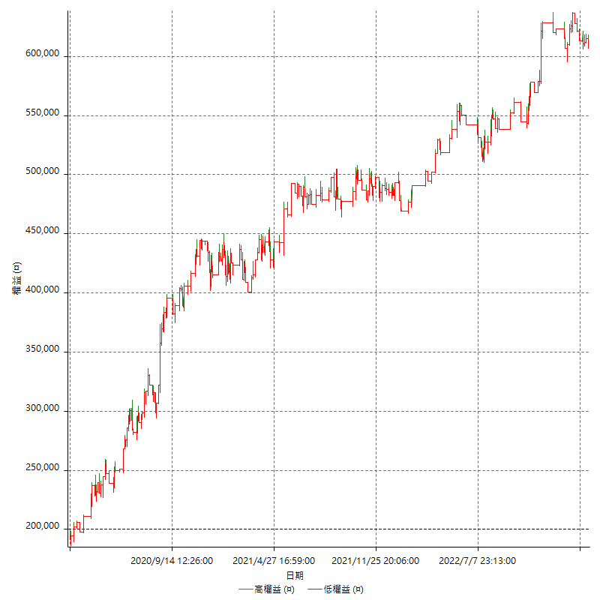

詳細權益曲線及績效拉回

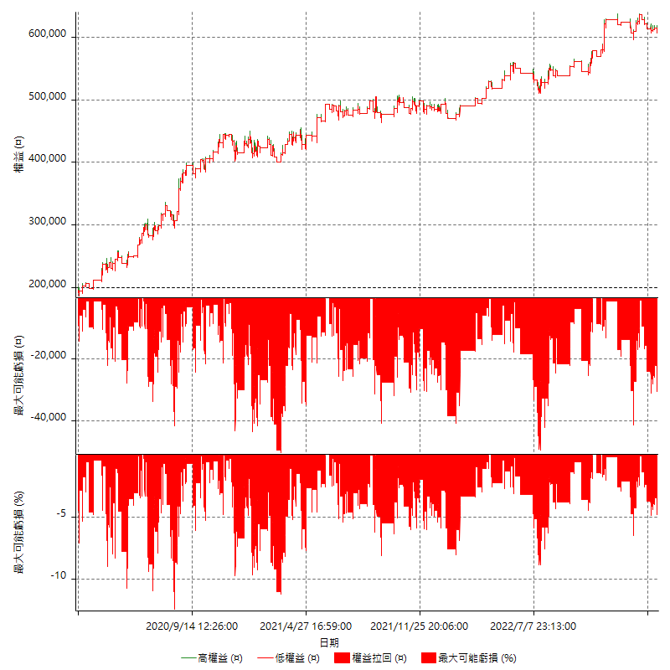

多單詳細權益曲線

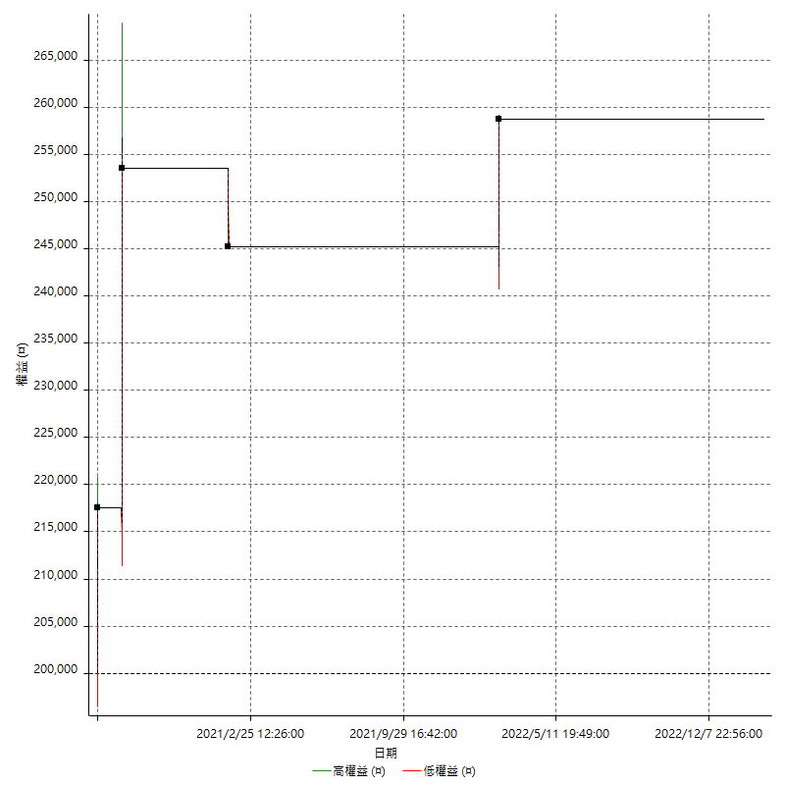

空單詳細權益曲線

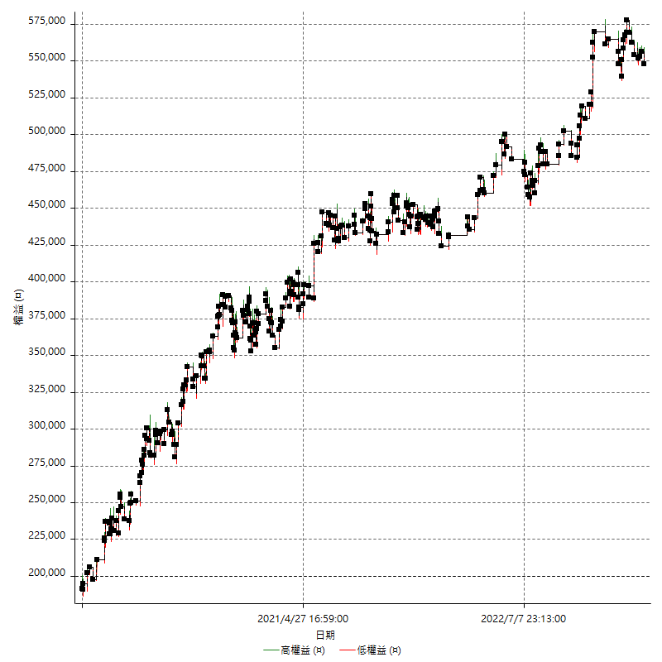

權益增加 & 拉回

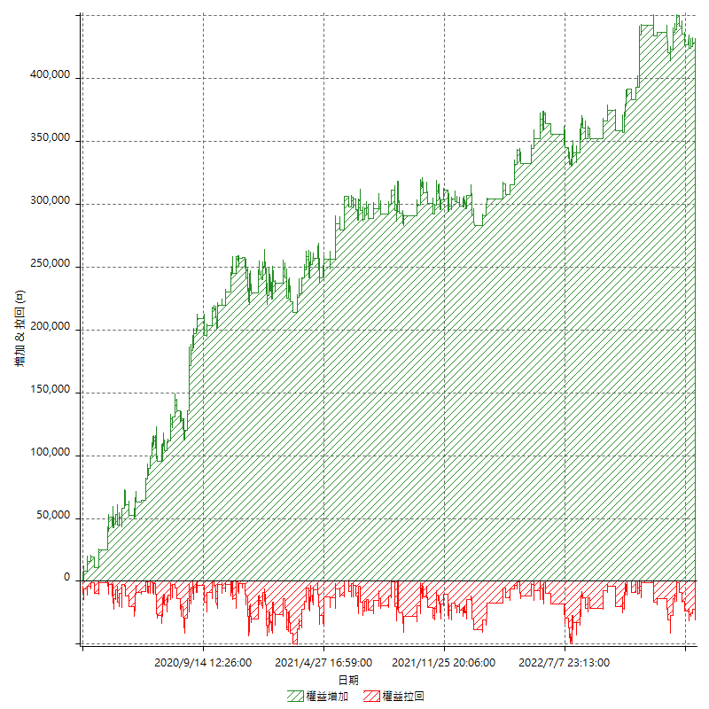

權益增加 & 拉回(%)

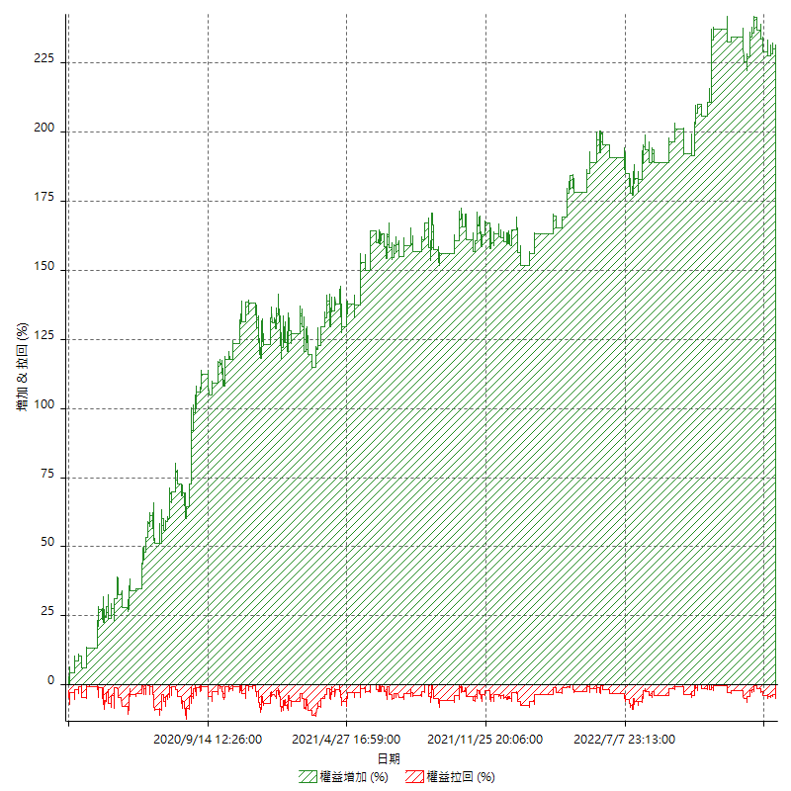

平倉權益曲線

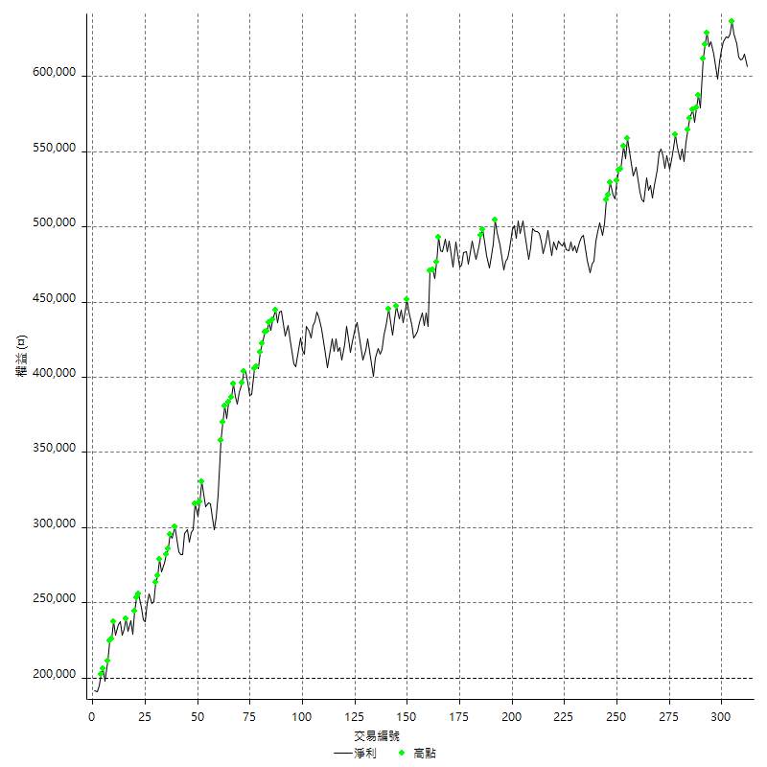

平倉權益曲線及績效拉回

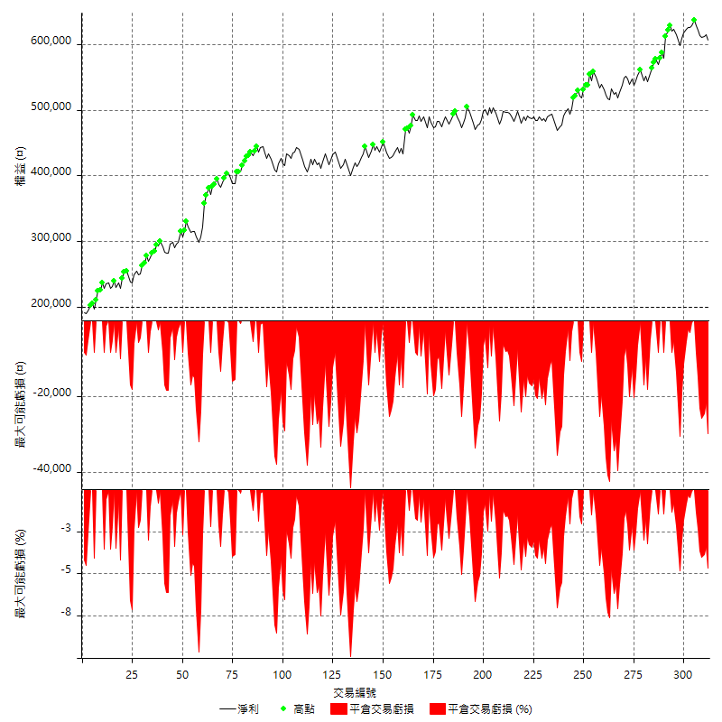

買進持有績效



月增值指數

交易分析
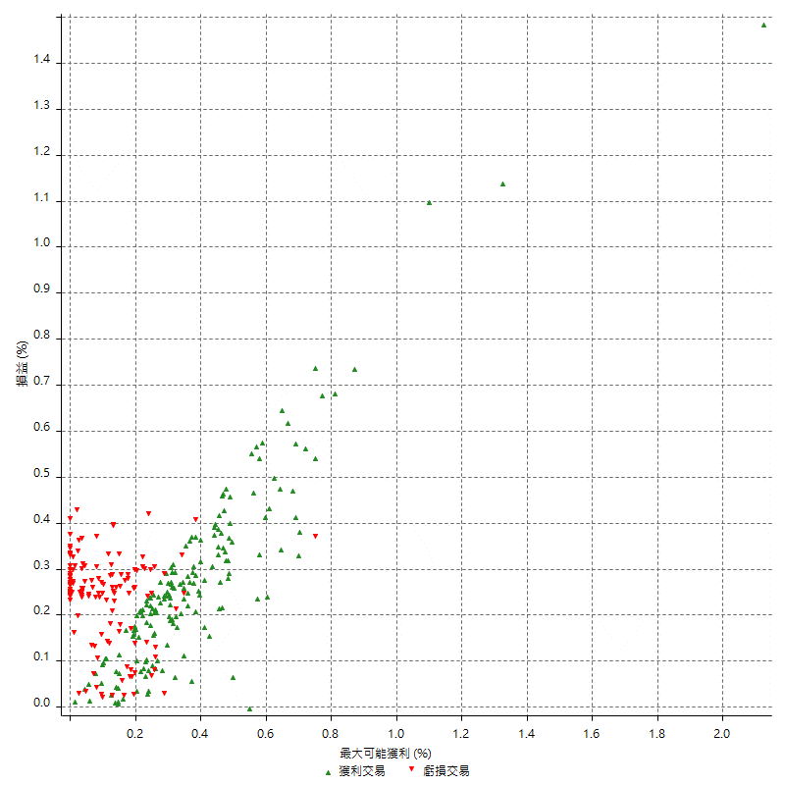
總交易分析

 | 所有交易 | 多單 | 空單
交易總次數 | 312 | 4 | 308
未平倉交易總數量 | 0 | 0 | 0
獲利交易次數 | 173 | 3 | 170
虧損交易次數 | 138 | 1 | 137
勝率 | 55.448717949 | 75 | 55.194805195
平均交易(獲利 & 虧損) | 1303.2051282 | 14700 | 1129.2207792
平均獲利交易 | 7923.699422 | 22400 | 7668.2352941
平均虧損交易 | -6986.9565217 | -8400 | -6976.6423358
平均獲利/平均虧損 比率 | 1.1340702346 | 2.6666666667 | 1.0991297712
最大的交易獲利 | 37000 | 36000 | 37000
最大的交易虧損 | -8400 | -8400 | -8400
平倉交易的平均K棒數 | 3.8 | 6.5 | 3.8
獲利平倉交易的平均K棒數 | 3.8 | 8 | 3.7
虧損平倉交易的平均K棒數 | 3.8 | 2 | 3.8
平倉交易間的平均K棒數 | 7 | n/a | 7
獲利平倉交易間的平均K棒數 | 299 | 17455.7 | 304.5
虧損平倉交易間的平均K棒數 | 375.8 | 52389 | 378.6

極端交易

 | 全部 | 正 | 負
1 Std. Deviation of Avg. Trade | 8612.6947348 | 5458.2734473 | 2529.2688447
平均交易金額 +1標準差 | 9915.899863 | 13381.972869 | -4457.6876771
平均交易金額 -1標準差 | -7309.4896066 | 2465.4259747 | -9516.2253664
極端交易次數 | 19 | 19 | 0
極端交易損益比 |  | 354000

最大獲利/最大虧損

 | 最大可能獲利 | 最大可能虧損
最大值 | 51400 | -8000
最大值日期 | 2020-08-20 | 2020-02-12
平均值 | 7358.3333333 | -4929.4871795
最大值 (%) | 2.1243180691 | -0.40444893832
最大值 (%) 日期 | 2020-08-20 | 2020-04-07
平均值 (%) | 0.25594259496 | -0.16837339375
1標準差 | 6310.7264204 | 2885.7609839
平均交易金額 +1標準差 | 13669.059754 | -2043.7261955
平均交易金額 -1標準差 | 1047.606913 | -7815.2481634

交易序列分析

Z值 | 0.040466465044
信賴界限 | 0.032279564178
策略精確預期 | 1303.2051282
最大連續獲利交易次數 | 5
最大連續虧損交易次數 | 5
最大連續獲利金額 | 82000
最大連續虧損金額 | -36600
最大連續獲利 (%) | 27.443105756
最大連續虧損 (%) | -8.2581227437

交易序列統計量

連續獲利 | 序列編號 | 序列的平均獲利 | 下筆交易的平均虧損
1 | 27 | 7444.4444444 | -6940.7407407
2 | 22 | 8522.7272727 | -7600
3 | 14 | 7457.1428571 | -6914.2857143
4 | 10 | 7650 | -6660
5 | 4 | 8780 | -7650
連續虧損 | 序列編號 | 序列的平均虧損 | 下筆交易的平均獲利
1 | 42 | -7223.8095238 | 8428.5714286
2 | 18 | -6338.8888889 | 7866.6666667
3 | 13 | -7338.4615385 | 6676.9230769
4 | 4 | -6862.5 | 8800
5 | 1 | -7320 | 7200

總交易

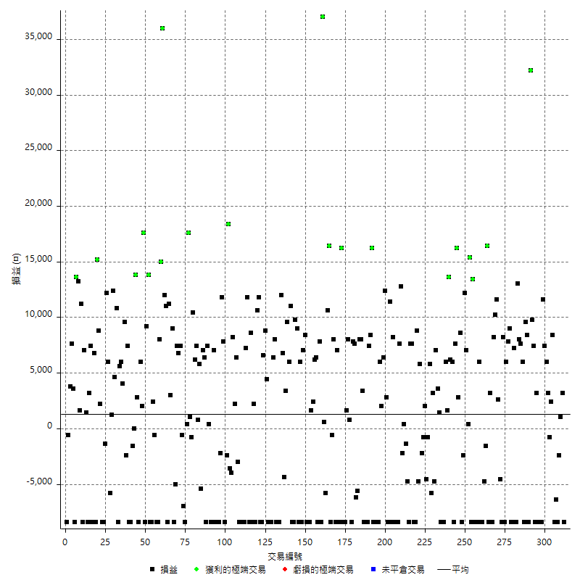

獲利交易

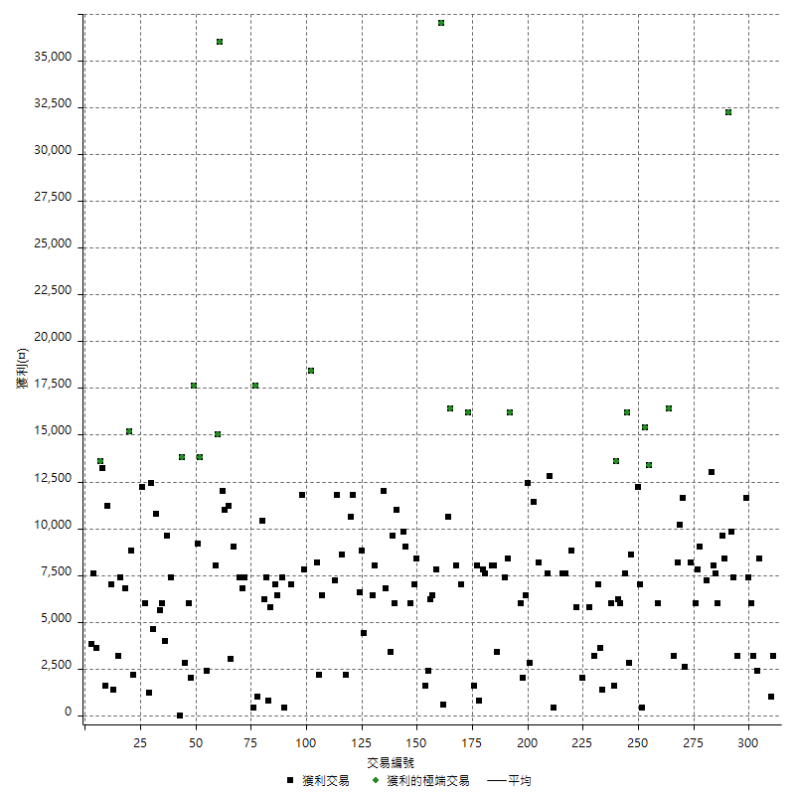

虧損交易

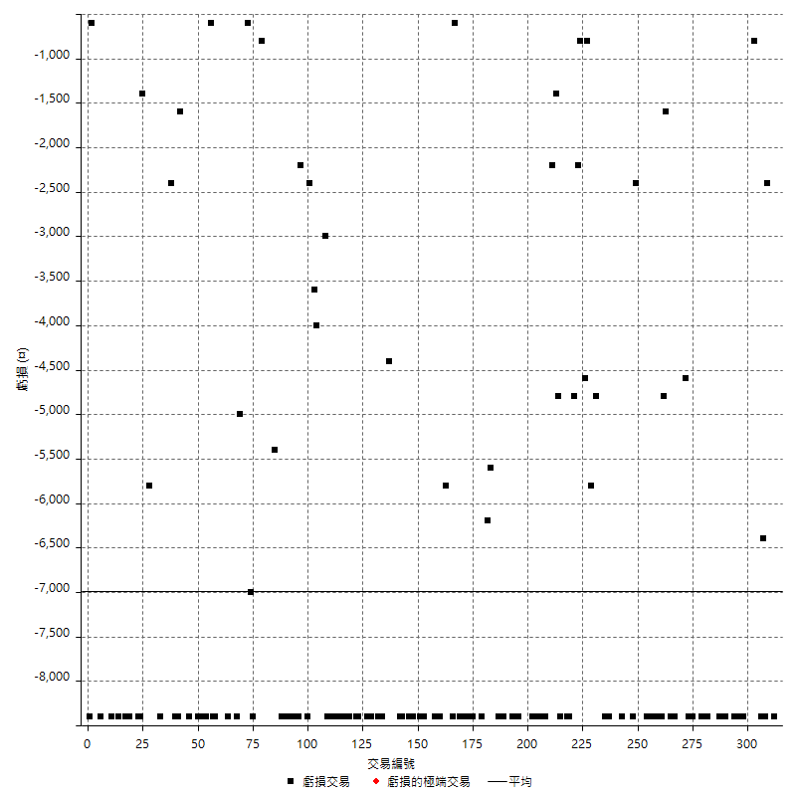

最大可能虧損

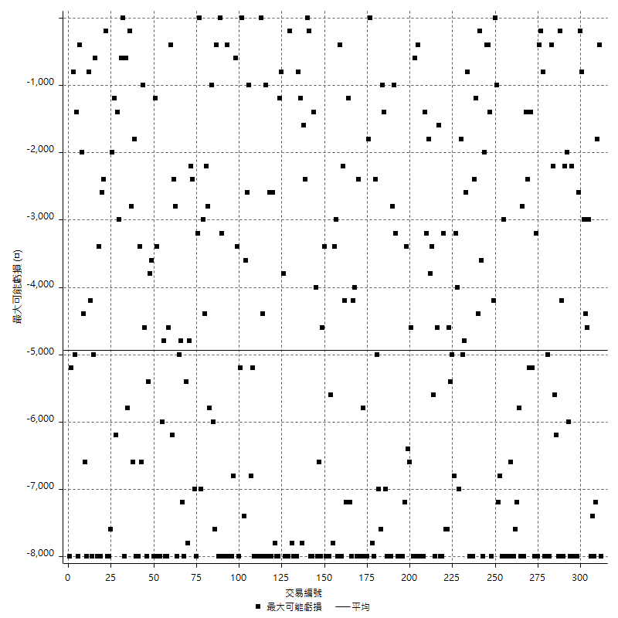

虧損的損益

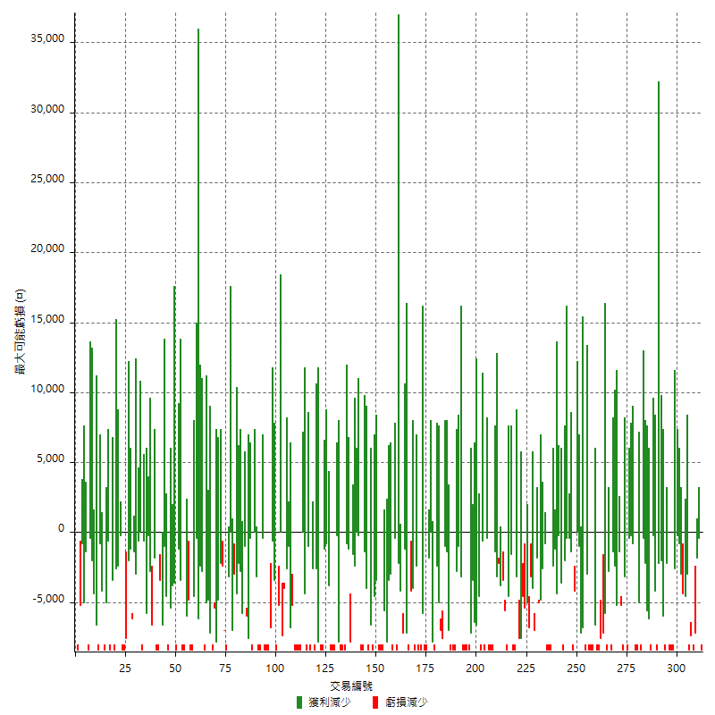

最大虧損幅度

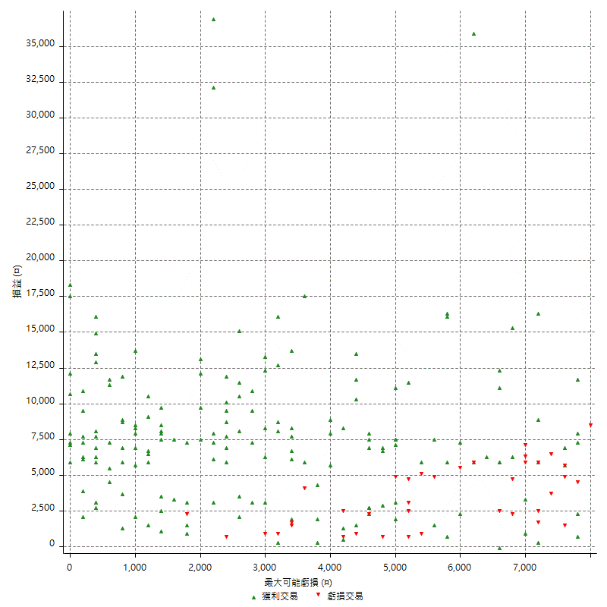

最大虧損幅度 (%)

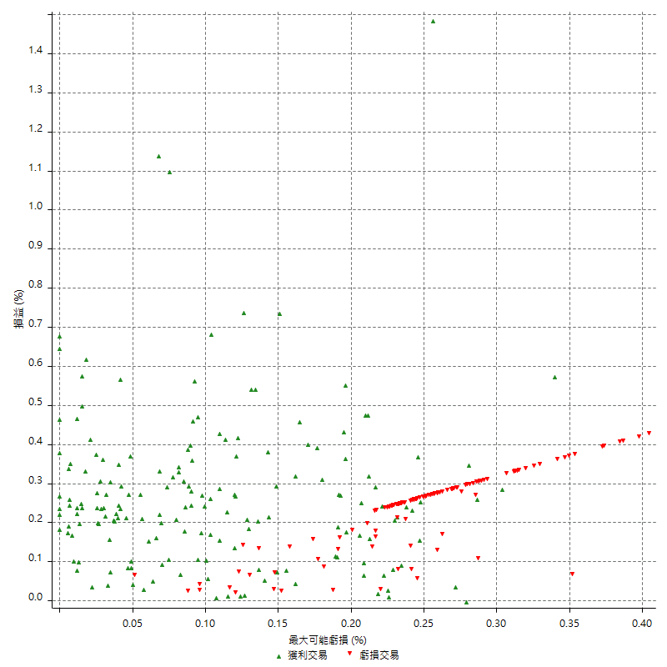

最大可能獲利

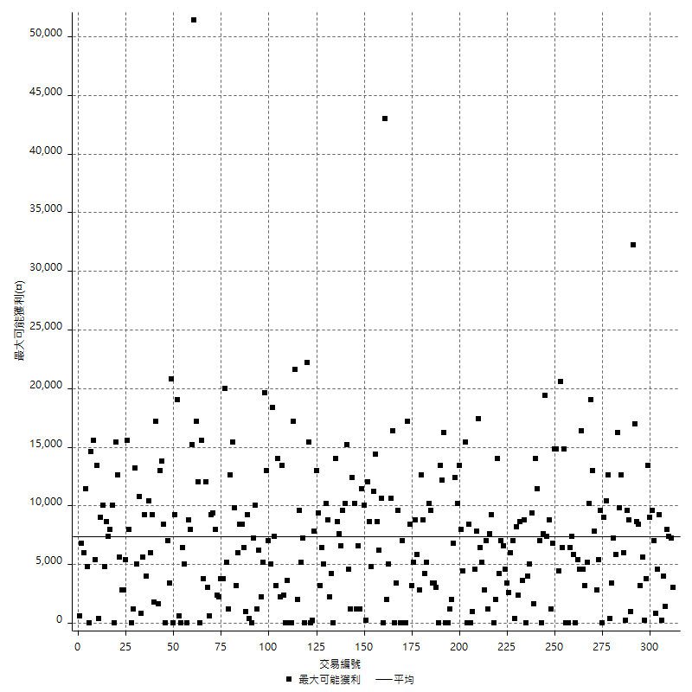

獲利的損益

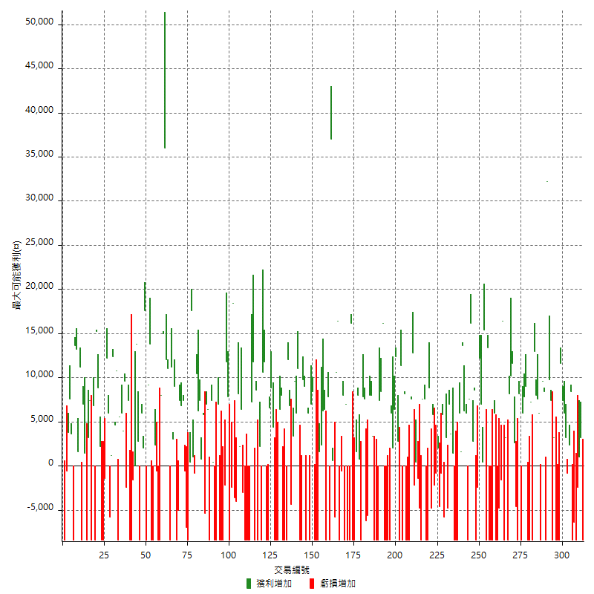

最大獲利幅度

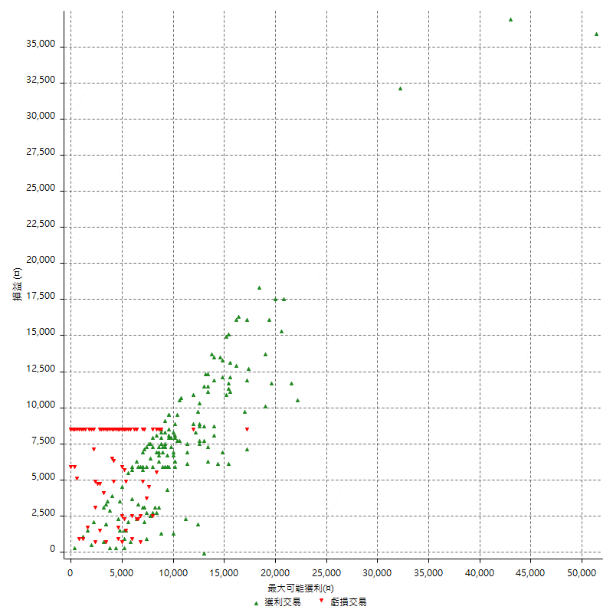

最大獲利幅度 (%)

週期性分析
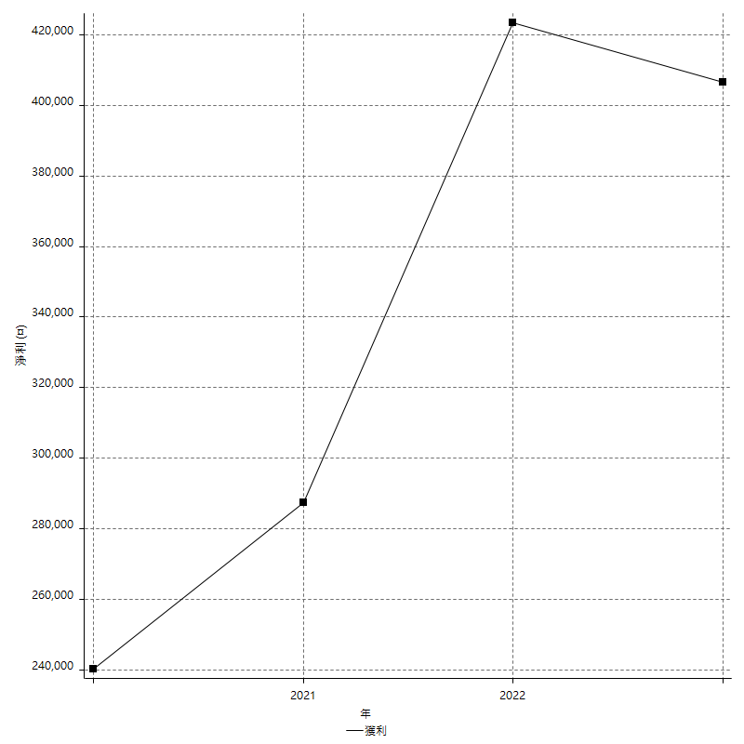
Daily Period Analysis

期間 | 獲利(¤) | 獲利(%) | 毛利 | 毛損 | 交易次數 | 勝率
2023-03-07 | -8400 | -1.3658536585 | 0 | -8400 | 1 | 0
2023-03-02 | 3200 | 0.5230467473 | 3200 | 0 | 1 | 100
2023-02-24 | 1000 | 0.16371971185 | 1000 | 0 | 1 | 100
2023-02-21 | -2400 | -0.39138943249 | 0 | -2400 | 1 | 0
2023-02-14 | -8400 | -1.3513513514 | 0 | -8400 | 1 | 0
2023-02-09 | -6400 | -1.0191082803 | 0 | -6400 | 1 | 0
2023-02-03 | -8400 | -1.3199245757 | 0 | -8400 | 1 | 0
2023-01-31 | 10800 | 1.726342711 | 10800 | 0 | 2 | 100
2023-01-17 | 2400 | 0.38510911425 | 3200 | -800 | 2 | 50
2023-01-13 | 13400 | 2.1974417842 | 13400 | 0 | 2 | 100
2023-01-10 | 3200 | 0.52753049786 | 11600 | -8400 | 2 | 50
2023-01-04 | -16800 | -2.6948989413 | 0 | -16800 | 2 | 0
2022-12-15 | 3200 | 0.51596259271 | 3200 | 0 | 1 | 100
2022-12-09 | -8400 | -1.3363028953 | 0 | -8400 | 1 | 0
2022-11-18 | 7400 | 1.191242756 | 7400 | 0 | 1 | 100
2022-11-16 | 42000 | 7.2513812155 | 42000 | 0 | 2 | 100
2022-11-14 | 0 | 0 | 8400 | -8400 | 2 | 50
2022-11-10 | 9600 | 1.6853932584 | 9600 | 0 | 1 | 100
2022-11-02 | -8400 | -1.4532871972 | 0 | -8400 | 1 | 0
2022-10-26 | 6000 | 1.048951049 | 6000 | 0 | 1 | 100
2022-10-24 | 7600 | 1.3465627215 | 7600 | 0 | 1 | 100
2022-10-21 | 21000 | 3.8645564961 | 21000 | 0 | 2 | 100
2022-10-18 | -1200 | -0.22034520749 | 7200 | -8400 | 2 | 50
2022-10-05 | -16800 | -2.9925187032 | 0 | -16800 | 2 | 0
2022-09-21 | 9000 | 1.6292541636 | 9000 | 0 | 1 | 100
2022-09-13 | 13800 | 2.5621982919 | 13800 | 0 | 2 | 100
2022-08-19 | -8400 | -1.5356489945 | 0 | -8400 | 1 | 0
2022-08-17 | 8200 | 1.5219005197 | 8200 | 0 | 1 | 100
2022-08-12 | -8400 | -1.5350877193 | 0 | -8400 | 1 | 0
2022-08-08 | -2000 | -0.36416605972 | 2600 | -4600 | 2 | 50
2022-08-04 | 11600 | 2.1577380952 | 11600 | 0 | 1 | 100
2022-08-03 | 10200 | 1.9340159272 | 10200 | 0 | 1 | 100
2022-07-28 | -200 | -0.037907505686 | 8200 | -8400 | 2 | 50
2022-07-22 | -5200 | -0.97597597598 | 3200 | -8400 | 2 | 50
2022-07-20 | 16400 | 3.1758326878 | 16400 | 0 | 1 | 100
2022-07-19 | -1600 | -0.30888030888 | 0 | -1600 | 1 | 0
2022-07-15 | -4800 | -0.9181331293 | 0 | -4800 | 1 | 0
2022-07-14 | -8400 | -1.5813253012 | 0 | -8400 | 1 | 0
2022-07-08 | -2400 | -0.44977511244 | 6000 | -8400 | 2 | 50
2022-07-07 | -8400 | -1.5498154982 | 0 | -8400 | 1 | 0
2022-06-15 | -8400 | -1.5261627907 | 0 | -8400 | 1 | 0
2022-06-06 | -8400 | -1.5032211883 | 0 | -8400 | 1 | 0
2022-06-01 | 13400 | 2.4569123579 | 13400 | 0 | 1 | 100
2022-05-31 | -8400 | -1.5167930661 | 0 | -8400 | 1 | 0
2022-05-26 | 15400 | 2.8603268945 | 15400 | 0 | 1 | 100
2022-05-16 | 7400 | 1.3935969868 | 7400 | 0 | 2 | 100
2022-05-11 | 12200 | 2.3515805705 | 12200 | 0 | 1 | 100
2022-04-21 | -2400 | -0.46047582502 | 0 | -2400 | 1 | 0
2022-04-20 | -8400 | -1.586102719 | 0 | -8400 | 1 | 0
2022-04-14 | 11400 | 2.1999228097 | 11400 | 0 | 2 | 100
2022-04-11 | 16200 | 3.2270916335 | 16200 | 0 | 1 | 100
2022-03-31 | 7600 | 1.5372168285 | 7600 | 0 | 1 | 100
2022-03-23 | -8400 | -1.6706443914 | 0 | -8400 | 1 | 0
2022-03-18 | 12200 | 2.4867509172 | 12200 | 0 | 2 | 100
2022-02-17 | 13600 | 2.8511530398 | 13600 | 0 | 1 | 100
2022-02-10 | 7600 | 1.6190881977 | 7600 | 0 | 2 | 100
2022-01-18 | -8400 | -1.7580577648 | 0 | -8400 | 1 | 0
2022-01-13 | -16800 | -3.3966841892 | 0 | -16800 | 2 | 0
2022-01-12 | 1400 | 0.28386050284 | 1400 | 0 | 1 | 100
2022-01-05 | 10600 | 2.1964359718 | 10600 | 0 | 2 | 100
2022-01-03 | -4800 | -0.98481739844 | 0 | -4800 | 1 | 0
2021-12-30 | 3200 | 0.66088393226 | 3200 | 0 | 1 | 100
2021-12-29 | 0 | 0 | 5800 | -5800 | 2 | 50
2021-12-28 | -800 | -0.16494845361 | 0 | -800 | 1 | 0
2021-12-22 | -2600 | -0.53322395406 | 2000 | -4600 | 2 | 50
2021-12-17 | -800 | -0.1638001638 | 0 | -800 | 1 | 0
2021-12-15 | -2200 | -0.44843049327 | 0 | -2200 | 1 | 0
2021-12-08 | 5800 | 1.196369637 | 5800 | 0 | 1 | 100
2021-12-03 | 4000 | 0.83194675541 | 8800 | -4800 | 2 | 50
2021-12-02 | -16800 | -3.3762057878 | 0 | -16800 | 2 | 0
2021-11-25 | 7600 | 1.5510204082 | 7600 | 0 | 1 | 100
2021-11-19 | 7600 | 1.5754560531 | 7600 | 0 | 1 | 100
2021-11-18 | -8400 | -1.7114914425 | 0 | -8400 | 1 | 0
2021-11-17 | -4800 | -0.96852300242 | 0 | -4800 | 1 | 0
2021-11-16 | -1000 | -0.20136931132 | 400 | -1400 | 2 | 50
2021-11-12 | 10600 | 2.1810699588 | 12800 | -2200 | 2 | 50
2021-11-10 | 7600 | 1.5886287625 | 7600 | 0 | 1 | 100
2021-11-08 | -8400 | -1.7255546426 | 0 | -8400 | 1 | 0
2021-10-28 | -8400 | -1.6962843296 | 0 | -8400 | 1 | 0
2021-10-27 | -200 | -0.040371417037 | 8200 | -8400 | 2 | 50
2021-10-21 | -8400 | -1.6673283049 | 0 | -8400 | 1 | 0
2021-10-20 | 3000 | 0.59904153355 | 11400 | -8400 | 2 | 50
2021-10-18 | 15200 | 3.1301482702 | 15200 | 0 | 2 | 100
2021-10-08 | 8400 | 1.7602682313 | 8400 | 0 | 2 | 100
2021-09-14 | 6000 | 1.273344652 | 6000 | 0 | 1 | 100
2021-09-13 | -8400 | -1.7514595496 | 0 | -8400 | 1 | 0
2021-09-06 | -16800 | -3.3843674456 | 0 | -16800 | 2 | 0
2021-09-03 | -8400 | -1.6640253566 | 0 | -8400 | 1 | 0
2021-09-02 | 24600 | 5.1228654727 | 24600 | 0 | 2 | 100
2021-09-01 | -1000 | -0.20781379884 | 7400 | -8400 | 2 | 50
2021-08-30 | -16800 | -3.3734939759 | 0 | -16800 | 2 | 0
2021-08-24 | 11400 | 2.3427866831 | 11400 | 0 | 2 | 100
2021-08-19 | 8000 | 1.6715419975 | 8000 | 0 | 1 | 100
2021-08-05 | -5600 | -1.1565468815 | 0 | -5600 | 1 | 0
2021-08-03 | 1400 | 0.28997514499 | 7600 | -6200 | 2 | 50
2021-07-23 | 7800 | 1.6421052632 | 7800 | 0 | 1 | 100
2021-07-15 | -8400 | -1.7376913529 | 0 | -8400 | 1 | 0
2021-07-12 | 800 | 0.16576875259 | 800 | 0 | 1 | 100
2021-07-08 | 8000 | 1.6856300042 | 8000 | 0 | 1 | 100
2021-07-06 | -6800 | -1.4125467387 | 1600 | -8400 | 2 | 50
2021-07-01 | -8400 | -1.7149857085 | 0 | -8400 | 1 | 0
2021-06-29 | 16200 | 3.4206081081 | 16200 | 0 | 1 | 100
2021-06-28 | -8400 | -1.7427385892 | 0 | -8400 | 1 | 0
2021-06-24 | -8400 | -1.7128874388 | 0 | -8400 | 1 | 0
2021-06-18 | -1400 | -0.28466856446 | 7000 | -8400 | 2 | 50
2021-06-16 | 7400 | 1.5276630884 | 8000 | -600 | 2 | 50
2021-06-10 | -8400 | -1.7045454545 | 0 | -8400 | 1 | 0
2021-06-02 | 27000 | 5.7964791756 | 27000 | 0 | 2 | 100
2021-05-26 | -5200 | -1.1040339703 | 600 | -5800 | 2 | 50
2021-05-19 | 28600 | 6.4647377939 | 37000 | -8400 | 2 | 50
2021-05-10 | -600 | -0.13544018059 | 7800 | -8400 | 2 | 50
2021-04-28 | 6400 | 1.4658726523 | 6400 | 0 | 1 | 100
2021-04-27 | 8600 | 2.0093457944 | 8600 | 0 | 2 | 100
2021-04-20 | -6800 | -1.5639374425 | 1600 | -8400 | 2 | 50
2021-04-19 | -8400 | -1.8953068592 | 0 | -8400 | 1 | 0
2021-04-16 | 0 | 0 | 8400 | -8400 | 2 | 50
2021-04-09 | -1400 | -0.31488978857 | 7000 | -8400 | 2 | 50
2021-04-08 | 6000 | 1.3679890561 | 6000 | 0 | 1 | 100
2021-04-01 | 600 | 0.13698630137 | 9000 | -8400 | 2 | 50
2021-03-31 | 9800 | 2.2886501635 | 9800 | 0 | 1 | 100
2021-03-30 | -16800 | -3.7752808989 | 0 | -16800 | 2 | 0
2021-03-25 | 11000 | 2.534562212 | 11000 | 0 | 1 | 100
2021-03-23 | 6000 | 1.4018691589 | 6000 | 0 | 1 | 100
2021-03-17 | 13000 | 3.1325301205 | 13000 | 0 | 2 | 100
2021-03-12 | 2400 | 0.58167716917 | 6800 | -4400 | 2 | 50
2021-03-10 | 12000 | 2.9955067399 | 12000 | 0 | 1 | 100
2021-03-03 | -8400 | -2.0537897311 | 0 | -8400 | 1 | 0
2021-02-24 | -8400 | -2.0124580738 | 0 | -8400 | 1 | 0
2021-02-23 | -8400 | -1.972757163 | 0 | -8400 | 1 | 0
2021-02-22 | 14400 | 3.5002430724 | 14400 | 0 | 2 | 100
2021-02-18 | -16800 | -3.9234002802 | 0 | -16800 | 2 | 0
2021-02-05 | -8400 | -1.9239578562 | 0 | -8400 | 1 | 0
2021-02-03 | 13200 | 3.1176192726 | 13200 | 0 | 2 | 100
2021-01-20 | -1800 | -0.42333019755 | 6600 | -8400 | 2 | 50
2021-01-18 | -8400 | -1.9372693727 | 0 | -8400 | 1 | 0
2021-01-15 | 22400 | 5.4474708171 | 22400 | 0 | 2 | 100
2021-01-14 | -6200 | -1.4853857211 | 2200 | -8400 | 2 | 50
2021-01-12 | 200 | 0.047938638543 | 8600 | -8400 | 2 | 50
2021-01-11 | -8400 | -1.9736842105 | 0 | -8400 | 1 | 0
2021-01-08 | 11800 | 2.8516191397 | 11800 | 0 | 1 | 100
2021-01-06 | -1200 | -0.28915662651 | 7200 | -8400 | 2 | 50
2021-01-05 | -16800 | -3.8906901343 | 0 | -16800 | 2 | 0
2021-01-04 | -8400 | -1.9082235348 | 0 | -8400 | 1 | 0
2020-12-31 | 3400 | 0.77838827839 | 6400 | -3000 | 2 | 50
2020-12-29 | 10400 | 2.4390243902 | 10400 | 0 | 2 | 100
2020-12-25 | -4000 | -0.92936802974 | 0 | -4000 | 1 | 0
2020-12-22 | -3600 | -0.82949308756 | 0 | -3600 | 1 | 0
2020-12-21 | 18400 | 4.427333975 | 18400 | 0 | 1 | 100
2020-12-09 | -2400 | -0.57416267943 | 0 | -2400 | 1 | 0
2020-12-08 | -8400 | -1.9699812383 | 0 | -8400 | 1 | 0
2020-12-07 | 19600 | 4.8180924287 | 19600 | 0 | 2 | 100
2020-12-04 | -2200 | -0.53789731051 | 0 | -2200 | 1 | 0
2020-12-03 | -8400 | -2.0124580738 | 0 | -8400 | 1 | 0
2020-12-02 | -16800 | -3.8691847075 | 0 | -16800 | 2 | 0
2020-11-30 | -1400 | -0.32139577594 | 7000 | -8400 | 2 | 50
2020-11-27 | -8400 | -1.8918918919 | 0 | -8400 | 1 | 0
2020-11-24 | 400 | 0.090171325518 | 400 | 0 | 1 | 100
2020-11-17 | -1000 | -0.22492127755 | 7400 | -8400 | 2 | 50
2020-11-12 | 13400 | 3.107606679 | 13400 | 0 | 2 | 100
2020-11-06 | -5400 | -1.2368300504 | 0 | -5400 | 1 | 0
2020-11-05 | 6600 | 1.5348837209 | 6600 | 0 | 2 | 100
2020-11-04 | 13600 | 3.2660902978 | 13600 | 0 | 2 | 100
2020-10-26 | 10400 | 2.5615763547 | 10400 | 0 | 1 | 100
2020-10-20 | 200 | 0.049285362247 | 1000 | -800 | 2 | 50
2020-10-13 | 17600 | 4.533745492 | 17600 | 0 | 1 | 100
2020-10-12 | 400 | 0.10314595152 | 400 | 0 | 1 | 100
2020-10-08 | -8400 | -2.1201413428 | 0 | -8400 | 1 | 0
2020-10-07 | -7000 | -1.7361111111 | 0 | -7000 | 1 | 0
2020-10-05 | -600 | -0.1485884101 | 0 | -600 | 1 | 0
2020-09-29 | 14200 | 3.6447638604 | 14200 | 0 | 2 | 100
2020-09-21 | 7400 | 1.936159079 | 7400 | 0 | 1 | 100
2020-09-15 | -13400 | -3.3872598584 | 0 | -13400 | 2 | 0
2020-09-03 | 9000 | 2.3279875841 | 9000 | 0 | 1 | 100
2020-09-02 | 3000 | 0.78206465068 | 3000 | 0 | 1 | 100
2020-08-27 | 11200 | 3.007518797 | 11200 | 0 | 1 | 100
2020-08-26 | 2600 | 0.70308274743 | 11000 | -8400 | 2 | 50
2020-08-24 | 12000 | 3.3538289547 | 12000 | 0 | 1 | 100
2020-08-20 | 36000 | 11.187072716 | 36000 | 0 | 1 | 100
2020-08-18 | 15000 | 4.889178618 | 15000 | 0 | 1 | 100
2020-08-13 | 8000 | 2.6773761714 | 8000 | 0 | 1 | 100
2020-08-11 | -8400 | -2.734375 | 0 | -8400 | 1 | 0
2020-08-10 | -8400 | -2.6615969582 | 0 | -8400 | 1 | 0
2020-08-06 | 1800 | 0.57361376673 | 2400 | -600 | 2 | 50
2020-08-05 | -8400 | -2.6070763501 | 0 | -8400 | 1 | 0
2020-07-30 | -8400 | -2.5408348457 | 0 | -8400 | 1 | 0
2020-07-28 | 13800 | 4.3560606061 | 13800 | 0 | 1 | 100
2020-07-22 | 800 | 0.25316455696 | 9200 | -8400 | 2 | 50
2020-07-20 | 17600 | 5.8981233244 | 17600 | 0 | 1 | 100
2020-07-15 | 2000 | 0.67476383266 | 2000 | 0 | 1 | 100
2020-07-14 | 6000 | 2.0661157025 | 6000 | 0 | 1 | 100
2020-07-09 | -8400 | -2.8112449799 | 0 | -8400 | 1 | 0
2020-07-07 | 16600 | 5.8823529412 | 16600 | 0 | 2 | 100
2020-07-03 | 0 | 0 | 0 | 0 | 1 | 0
2020-06-24 | -1600 | -0.56377730796 | 0 | -1600 | 1 | 0
2020-06-23 | -8400 | -2.8747433265 | 0 | -8400 | 1 | 0
2020-06-22 | -8400 | -2.7944111776 | 0 | -8400 | 1 | 0
2020-06-17 | 5000 | 1.6914749662 | 7400 | -2400 | 2 | 50
2020-06-15 | 9600 | 3.3566433566 | 9600 | 0 | 1 | 100
2020-06-11 | 10000 | 3.6231884058 | 10000 | 0 | 2 | 100
2020-06-09 | 5600 | 2.0710059172 | 5600 | 0 | 1 | 100
2020-06-08 | 2400 | 0.89552238806 | 10800 | -8400 | 2 | 50
2020-06-04 | 17000 | 6.7729083665 | 17000 | 0 | 2 | 100
2020-05-27 | 1200 | 0.48038430745 | 1200 | 0 | 1 | 100
2020-05-19 | 200 | 0.080128205128 | 6000 | -5800 | 2 | 50
2020-05-18 | 12200 | 5.1390058972 | 12200 | 0 | 1 | 100
2020-05-15 | -1400 | -0.58626465662 | 0 | -1400 | 1 | 0
2020-05-06 | -8400 | -3.3980582524 | 0 | -8400 | 1 | 0
2020-04-29 | -8400 | -3.2863849765 | 0 | -8400 | 1 | 0
2020-04-28 | 11000 | 4.4971381848 | 11000 | 0 | 2 | 100
2020-04-23 | 6800 | 2.8595458368 | 15200 | -8400 | 2 | 50
2020-04-20 | 6800 | 2.9437229437 | 6800 | 0 | 1 | 100
2020-04-15 | -8400 | -3.5087719298 | 0 | -8400 | 1 | 0
2020-04-13 | 7400 | 3.1896551724 | 7400 | 0 | 1 | 100
2020-04-09 | 3200 | 1.3986013986 | 3200 | 0 | 1 | 100
2020-04-08 | -7000 | -2.9686174724 | 1400 | -8400 | 2 | 50
2020-04-07 | -1400 | -0.59021922428 | 7000 | -8400 | 2 | 50
2020-03-27 | 11200 | 4.9557522124 | 11200 | 0 | 1 | 100
2020-03-26 | 14800 | 7.0075757576 | 14800 | 0 | 2 | 100
2020-03-11 | 13600 | 6.8825910931 | 13600 | 0 | 1 | 100
2020-03-04 | -8400 | -4.0776699029 | 0 | -8400 | 1 | 0
2020-02-26 | 3600 | 1.7786561265 | 3600 | 0 | 1 | 100
2020-02-20 | 7600 | 3.9014373717 | 7600 | 0 | 1 | 100
2020-02-13 | 3200 | 1.6701461378 | 3800 | -600 | 2 | 50
2020-02-12 | -8400 | -4.2 | 0 | -8400 | 1 | 0

Daily Rolling Period Analysis

期間 | 獲利(¤) | 獲利(%) | 毛利 | 毛損 | 交易次數 | 勝率
當日 - 2023/3/7 | -8400 | -0.28555887952 | 0 | -8400 | 1 | 0
2023/3/6 - 2023/3/7 | -8400 | -0.28555887952 | 0 | -8400 | 1 | 0
2023/3/5 - 2023/3/7 | -8400 | -0.28555887952 | 0 | -8400 | 1 | 0
2023/3/4 - 2023/3/7 | -8400 | -0.28555887952 | 0 | -8400 | 1 | 0
2023/3/3 - 2023/3/7 | -8400 | -0.28555887952 | 0 | -8400 | 1 | 0
2023/3/2 - 2023/3/7 | -5200 | -0.1771599891 | 3200 | -8400 | 2 | 50
2023/3/1 - 2023/3/7 | -5200 | -0.1771599891 | 3200 | -8400 | 2 | 50
2023/2/28 - 2023/3/7 | -5200 | -0.1771599891 | 3200 | -8400 | 2 | 50
2023/2/27 - 2023/3/7 | -5200 | -0.1771599891 | 3200 | -8400 | 2 | 50
2023/2/26 - 2023/3/7 | -5200 | -0.1771599891 | 3200 | -8400 | 2 | 50
2023/2/25 - 2023/3/7 | -5200 | -0.1771599891 | 3200 | -8400 | 2 | 50
2023/2/24 - 2023/3/7 | -4200 | -0.14318832674 | 4200 | -8400 | 3 | 66.666666667
2023/2/23 - 2023/3/7 | -4200 | -0.14318832674 | 4200 | -8400 | 3 | 66.666666667
2023/2/22 - 2023/3/7 | -4200 | -0.14318832674 | 4200 | -8400 | 3 | 66.666666667
2023/2/21 - 2023/3/7 | -6600 | -0.22501022774 | 4200 | -10800 | 4 | 50
2023/2/20 - 2023/3/7 | -6600 | -0.22501022774 | 4200 | -10800 | 4 | 50
2023/2/19 - 2023/3/7 | -6600 | -0.22501022774 | 4200 | -10800 | 4 | 50
2023/2/18 - 2023/3/7 | -6600 | -0.22501022774 | 4200 | -10800 | 4 | 50
2023/2/17 - 2023/3/7 | -6600 | -0.22501022774 | 4200 | -10800 | 4 | 50
2023/2/16 - 2023/3/7 | -6600 | -0.22501022774 | 4200 | -10800 | 4 | 50
2023/2/15 - 2023/3/7 | -6600 | -0.22501022774 | 4200 | -10800 | 4 | 50
2023/2/14 - 2023/3/7 | -15000 | -0.51138688122 | 4200 | -19200 | 5 | 40
2023/2/13 - 2023/3/7 | -15000 | -0.51138688122 | 4200 | -19200 | 5 | 40
2023/2/12 - 2023/3/7 | -15000 | -0.51138688122 | 4200 | -19200 | 5 | 40
2023/2/11 - 2023/3/7 | -15000 | -0.51138688122 | 4200 | -19200 | 5 | 40
2023/2/10 - 2023/3/7 | -15000 | -0.51138688122 | 4200 | -19200 | 5 | 40
2023/2/9 - 2023/3/7 | -21400 | -0.72957861721 | 4200 | -25600 | 6 | 33.333333333
2023/2/8 - 2023/3/7 | -21400 | -0.72957861721 | 4200 | -25600 | 6 | 33.333333333
2023/2/7 - 2023/3/7 | -21400 | -0.72957861721 | 4200 | -25600 | 6 | 33.333333333
2023/2/6 - 2023/3/7 | -21400 | -0.72957861721 | 4200 | -25600 | 6 | 33.333333333
2023/2/5 - 2023/3/7 | -21400 | -0.72957861721 | 4200 | -25600 | 6 | 33.333333333
2023/2/4 - 2023/3/7 | -21400 | -0.72957861721 | 4200 | -25600 | 6 | 33.333333333
2023/2/3 - 2023/3/7 | -29800 | -1.0159552707 | 4200 | -34000 | 7 | 28.571428571
2023/2/2 - 2023/3/7 | -29800 | -1.0159552707 | 4200 | -34000 | 7 | 28.571428571
2023/2/1 - 2023/3/7 | -29800 | -1.0159552707 | 4200 | -34000 | 7 | 28.571428571
2023/1/31 - 2023/3/7 | -19000 | -0.65256216513 | 15000 | -34000 | 9 | 44.444444444
2023/1/30 - 2023/3/7 | -19000 | -0.65256216513 | 15000 | -34000 | 9 | 44.444444444
2023/1/29 - 2023/3/7 | -19000 | -0.65256216513 | 15000 | -34000 | 9 | 44.444444444
2023/1/28 - 2023/3/7 | -19000 | -0.65256216513 | 15000 | -34000 | 9 | 44.444444444
2023/1/27 - 2023/3/7 | -19000 | -0.65256216513 | 15000 | -34000 | 9 | 44.444444444
2023/1/26 - 2023/3/7 | -19000 | -0.65256216513 | 15000 | -34000 | 9 | 44.444444444
2023/1/25 - 2023/3/7 | -19000 | -0.65256216513 | 15000 | -34000 | 9 | 44.444444444
2023/1/24 - 2023/3/7 | -19000 | -0.65256216513 | 15000 | -34000 | 9 | 44.444444444
2023/1/23 - 2023/3/7 | -19000 | -0.65256216513 | 15000 | -34000 | 9 | 44.444444444
2023/1/22 - 2023/3/7 | -19000 | -0.65256216513 | 15000 | -34000 | 9 | 44.444444444
2023/1/21 - 2023/3/7 | -19000 | -0.65256216513 | 15000 | -34000 | 9 | 44.444444444
2023/1/20 - 2023/3/7 | -19000 | -0.65256216513 | 15000 | -34000 | 9 | 44.444444444
2023/1/19 - 2023/3/7 | -19000 | -0.65256216513 | 15000 | -34000 | 9 | 44.444444444
2023/1/18 - 2023/3/7 | -19000 | -0.65256216513 | 15000 | -34000 | 9 | 44.444444444
2023/1/17 - 2023/3/7 | -16600 | -0.5713892331 | 18200 | -34800 | 11 | 45.454545454
2023/1/16 - 2023/3/7 | -16600 | -0.5713892331 | 18200 | -34800 | 11 | 45.454545454
2023/1/15 - 2023/3/7 | -16600 | -0.5713892331 | 18200 | -34800 | 11 | 45.454545454
2023/1/14 - 2023/3/7 | -16600 | -0.5713892331 | 18200 | -34800 | 11 | 45.454545454
2023/1/13 - 2023/3/7 | -3200 | -0.11117287382 | 31600 | -34800 | 13 | 53.846153846
2023/1/12 - 2023/3/7 | -3200 | -0.11117287382 | 31600 | -34800 | 13 | 53.846153846
2023/1/11 - 2023/3/7 | -3200 | -0.11117287382 | 31600 | -34800 | 13 | 53.846153846
2023/1/10 - 2023/3/7 | 0 | 0 | 43200 | -43200 | 15 | 53.333333333
2023/1/9 - 2023/3/7 | 0 | 0 | 43200 | -43200 | 15 | 53.333333333
2023/1/8 - 2023/3/7 | 0 | 0 | 43200 | -43200 | 15 | 53.333333333
2023/1/7 - 2023/3/7 | 0 | 0 | 43200 | -43200 | 15 | 53.333333333
2023/1/6 - 2023/3/7 | 0 | 0 | 43200 | -43200 | 15 | 53.333333333
2023/1/5 - 2023/3/7 | 0 | 0 | 43200 | -43200 | 15 | 53.333333333
2023/1/4 - 2023/3/7 | -16800 | -0.58840011208 | 43200 | -60000 | 17 | 47.058823529
2023/1/3 - 2023/3/7 | -16800 | -0.58840011208 | 43200 | -60000 | 17 | 47.058823529
2023/1/2 - 2023/3/7 | -16800 | -0.58840011208 | 43200 | -60000 | 17 | 47.058823529
2023/1/1 - 2023/3/7 | -16800 | -0.58840011208 | 43200 | -60000 | 17 | 47.058823529
2022/12/31 - 2023/3/7 | -16800 | -0.58840011208 | 43200 | -60000 | 17 | 47.058823529
2022/12/30 - 2023/3/7 | -16800 | -0.58840011208 | 43200 | -60000 | 17 | 47.058823529
2022/12/29 - 2023/3/7 | -16800 | -0.58840011208 | 43200 | -60000 | 17 | 47.058823529
2022/12/28 - 2023/3/7 | -16800 | -0.58840011208 | 43200 | -60000 | 17 | 47.058823529
2022/12/27 - 2023/3/7 | -16800 | -0.58840011208 | 43200 | -60000 | 17 | 47.058823529
2022/12/26 - 2023/3/7 | -16800 | -0.58840011208 | 43200 | -60000 | 17 | 47.058823529
2022/12/25 - 2023/3/7 | -16800 | -0.58840011208 | 43200 | -60000 | 17 | 47.058823529
2022/12/24 - 2023/3/7 | -16800 | -0.58840011208 | 43200 | -60000 | 17 | 47.058823529
2022/12/23 - 2023/3/7 | -16800 | -0.58840011208 | 43200 | -60000 | 17 | 47.058823529
2022/12/22 - 2023/3/7 | -16800 | -0.58840011208 | 43200 | -60000 | 17 | 47.058823529
2022/12/21 - 2023/3/7 | -16800 | -0.58840011208 | 43200 | -60000 | 17 | 47.058823529
2022/12/20 - 2023/3/7 | -16800 | -0.58840011208 | 43200 | -60000 | 17 | 47.058823529
2022/12/19 - 2023/3/7 | -16800 | -0.58840011208 | 43200 | -60000 | 17 | 47.058823529
2022/12/18 - 2023/3/7 | -16800 | -0.58840011208 | 43200 | -60000 | 17 | 47.058823529
2022/12/17 - 2023/3/7 | -16800 | -0.58840011208 | 43200 | -60000 | 17 | 47.058823529
2022/12/16 - 2023/3/7 | -16800 | -0.58840011208 | 43200 | -60000 | 17 | 47.058823529
2022/12/15 - 2023/3/7 | -13600 | -0.47739399045 | 46400 | -60000 | 18 | 50
2022/12/14 - 2023/3/7 | -13600 | -0.47739399045 | 46400 | -60000 | 18 | 50
2022/12/13 - 2023/3/7 | -13600 | -0.47739399045 | 46400 | -60000 | 18 | 50
2022/12/12 - 2023/3/7 | -13600 | -0.47739399045 | 46400 | -60000 | 18 | 50
2022/12/11 - 2023/3/7 | -13600 | -0.47739399045 | 46400 | -60000 | 18 | 50
2022/12/10 - 2023/3/7 | -13600 | -0.47739399045 | 46400 | -60000 | 18 | 50
2022/12/9 - 2023/3/7 | -22000 | -0.77225498455 | 46400 | -68400 | 19 | 47.368421053
2022/12/8 - 2023/3/7 | -22000 | -0.77225498455 | 46400 | -68400 | 19 | 47.368421053
2022/12/7 - 2023/3/7 | -22000 | -0.77225498455 | 46400 | -68400 | 19 | 47.368421053
2022/12/6 - 2023/3/7 | -22000 | -0.77225498455 | 46400 | -68400 | 19 | 47.368421053
2022/12/5 - 2023/3/7 | -22000 | -0.77225498455 | 46400 | -68400 | 19 | 47.368421053
2022/12/4 - 2023/3/7 | -22000 | -0.77225498455 | 46400 | -68400 | 19 | 47.368421053
2022/12/3 - 2023/3/7 | -22000 | -0.77225498455 | 46400 | -68400 | 19 | 47.368421053
2022/12/2 - 2023/3/7 | -22000 | -0.77225498455 | 46400 | -68400 | 19 | 47.368421053
2022/12/1 - 2023/3/7 | -22000 | -0.77225498455 | 46400 | -68400 | 19 | 47.368421053
2022/11/30 - 2023/3/7 | -22000 | -0.77225498455 | 46400 | -68400 | 19 | 47.368421053
2022/11/29 - 2023/3/7 | -22000 | -0.77225498455 | 46400 | -68400 | 19 | 47.368421053
2022/11/28 - 2023/3/7 | -22000 | -0.77225498455 | 46400 | -68400 | 19 | 47.368421053
2022/11/27 - 2023/3/7 | -22000 | -0.77225498455 | 46400 | -68400 | 19 | 47.368421053
2022/11/26 - 2023/3/7 | -22000 | -0.77225498455 | 46400 | -68400 | 19 | 47.368421053
2022/11/25 - 2023/3/7 | -22000 | -0.77225498455 | 46400 | -68400 | 19 | 47.368421053
2022/11/24 - 2023/3/7 | -22000 | -0.77225498455 | 46400 | -68400 | 19 | 47.368421053
2022/11/23 - 2023/3/7 | -22000 | -0.77225498455 | 46400 | -68400 | 19 | 47.368421053
2022/11/22 - 2023/3/7 | -22000 | -0.77225498455 | 46400 | -68400 | 19 | 47.368421053
2022/11/21 - 2023/3/7 | -22000 | -0.77225498455 | 46400 | -68400 | 19 | 47.368421053
2022/11/20 - 2023/3/7 | -22000 | -0.77225498455 | 46400 | -68400 | 19 | 47.368421053
2022/11/19 - 2023/3/7 | -22000 | -0.77225498455 | 46400 | -68400 | 19 | 47.368421053
2022/11/18 - 2023/3/7 | -14600 | -0.51517290049 | 53800 | -68400 | 20 | 50
2022/11/17 - 2023/3/7 | -14600 | -0.51517290049 | 53800 | -68400 | 20 | 50
2022/11/16 - 2023/3/7 | 27400 | 0.99636363636 | 95800 | -68400 | 22 | 54.545454546
2022/11/15 - 2023/3/7 | 27400 | 0.99636363636 | 95800 | -68400 | 22 | 54.545454546
2022/11/14 - 2023/3/7 | 27400 | 1.0024879262 | 104200 | -76800 | 24 | 54.166666667
2022/11/13 - 2023/3/7 | 27400 | 1.0024879262 | 104200 | -76800 | 24 | 54.166666667
2022/11/12 - 2023/3/7 | 27400 | 1.0024879262 | 104200 | -76800 | 24 | 54.166666667
2022/11/11 - 2023/3/7 | 27400 | 1.0024879262 | 104200 | -76800 | 24 | 54.166666667
2022/11/10 - 2023/3/7 | 37000 | 1.3633014001 | 113800 | -76800 | 25 | 56
2022/11/9 - 2023/3/7 | 37000 | 1.3633014001 | 113800 | -76800 | 25 | 56
2022/11/8 - 2023/3/7 | 37000 | 1.3633014001 | 113800 | -76800 | 25 | 56
2022/11/7 - 2023/3/7 | 37000 | 1.3633014001 | 113800 | -76800 | 25 | 56
2022/11/6 - 2023/3/7 | 37000 | 1.3633014001 | 113800 | -76800 | 25 | 56
2022/11/5 - 2023/3/7 | 37000 | 1.3633014001 | 113800 | -76800 | 25 | 56
2022/11/4 - 2023/3/7 | 37000 | 1.3633014001 | 113800 | -76800 | 25 | 56
2022/11/3 - 2023/3/7 | 37000 | 1.3633014001 | 113800 | -76800 | 25 | 56
2022/11/2 - 2023/3/7 | 28600 | 1.0537951363 | 113800 | -85200 | 26 | 53.846153846
2022/11/1 - 2023/3/7 | 28600 | 1.0537951363 | 113800 | -85200 | 26 | 53.846153846
2022/10/31 - 2023/3/7 | 28600 | 1.0537951363 | 113800 | -85200 | 26 | 53.846153846
2022/10/30 - 2023/3/7 | 28600 | 1.0537951363 | 113800 | -85200 | 26 | 53.846153846
2022/10/29 - 2023/3/7 | 28600 | 1.0537951363 | 113800 | -85200 | 26 | 53.846153846
2022/10/28 - 2023/3/7 | 28600 | 1.0537951363 | 113800 | -85200 | 26 | 53.846153846
2022/10/27 - 2023/3/7 | 28600 | 1.0537951363 | 113800 | -85200 | 26 | 53.846153846
2022/10/26 - 2023/3/7 | 34600 | 1.2805329386 | 119800 | -85200 | 27 | 55.555555556
2022/10/25 - 2023/3/7 | 34600 | 1.2805329386 | 119800 | -85200 | 27 | 55.555555556
2022/10/24 - 2023/3/7 | 42200 | 1.5706416555 | 127400 | -85200 | 28 | 57.142857143
2022/10/23 - 2023/3/7 | 42200 | 1.5706416555 | 127400 | -85200 | 28 | 57.142857143
2022/10/22 - 2023/3/7 | 42200 | 1.5706416555 | 127400 | -85200 | 28 | 57.142857143
2022/10/21 - 2023/3/7 | 63200 | 2.3895946763 | 148400 | -85200 | 30 | 60
2022/10/20 - 2023/3/7 | 63200 | 2.3895946763 | 148400 | -85200 | 30 | 60
2022/10/19 - 2023/3/7 | 63200 | 2.3895946763 | 148400 | -85200 | 30 | 60
2022/10/18 - 2023/3/7 | 62000 | 2.3570559611 | 155600 | -93600 | 32 | 59.375
2022/10/17 - 2023/3/7 | 62000 | 2.3570559611 | 155600 | -93600 | 32 | 59.375
2022/10/16 - 2023/3/7 | 62000 | 2.3570559611 | 155600 | -93600 | 32 | 59.375
2022/10/15 - 2023/3/7 | 62000 | 2.3570559611 | 155600 | -93600 | 32 | 59.375
2022/10/14 - 2023/3/7 | 62000 | 2.3570559611 | 155600 | -93600 | 32 | 59.375
2022/10/13 - 2023/3/7 | 62000 | 2.3570559611 | 155600 | -93600 | 32 | 59.375
2022/10/12 - 2023/3/7 | 62000 | 2.3570559611 | 155600 | -93600 | 32 | 59.375
2022/10/11 - 2023/3/7 | 62000 | 2.3570559611 | 155600 | -93600 | 32 | 59.375
2022/10/10 - 2023/3/7 | 62000 | 2.3570559611 | 155600 | -93600 | 32 | 59.375
2022/10/9 - 2023/3/7 | 62000 | 2.3570559611 | 155600 | -93600 | 32 | 59.375
2022/10/8 - 2023/3/7 | 62000 | 2.3570559611 | 155600 | -93600 | 32 | 59.375
2022/10/7 - 2023/3/7 | 62000 | 2.3570559611 | 155600 | -93600 | 32 | 59.375
2022/10/6 - 2023/3/7 | 62000 | 2.3570559611 | 155600 | -93600 | 32 | 59.375
2022/10/5 - 2023/3/7 | 45200 | 1.7183698297 | 155600 | -110400 | 34 | 55.882352941
2022/10/4 - 2023/3/7 | 45200 | 1.7183698297 | 155600 | -110400 | 34 | 55.882352941
2022/10/3 - 2023/3/7 | 45200 | 1.7183698297 | 155600 | -110400 | 34 | 55.882352941
2022/10/2 - 2023/3/7 | 45200 | 1.7183698297 | 155600 | -110400 | 34 | 55.882352941
2022/10/1 - 2023/3/7 | 45200 | 1.7183698297 | 155600 | -110400 | 34 | 55.882352941
2022/9/30 - 2023/3/7 | 45200 | 1.7183698297 | 155600 | -110400 | 34 | 55.882352941
2022/9/29 - 2023/3/7 | 45200 | 1.7183698297 | 155600 | -110400 | 34 | 55.882352941
2022/9/28 - 2023/3/7 | 45200 | 1.7183698297 | 155600 | -110400 | 34 | 55.882352941
2022/9/27 - 2023/3/7 | 45200 | 1.7183698297 | 155600 | -110400 | 34 | 55.882352941
2022/9/26 - 2023/3/7 | 45200 | 1.7183698297 | 155600 | -110400 | 34 | 55.882352941
2022/9/25 - 2023/3/7 | 45200 | 1.7183698297 | 155600 | -110400 | 34 | 55.882352941
2022/9/24 - 2023/3/7 | 45200 | 1.7183698297 | 155600 | -110400 | 34 | 55.882352941
2022/9/23 - 2023/3/7 | 45200 | 1.7183698297 | 155600 | -110400 | 34 | 55.882352941
2022/9/22 - 2023/3/7 | 45200 | 1.7183698297 | 155600 | -110400 | 34 | 55.882352941
2022/9/21 - 2023/3/7 | 54200 | 2.0747205635 | 164600 | -110400 | 35 | 57.142857143
2022/9/20 - 2023/3/7 | 54200 | 2.0747205635 | 164600 | -110400 | 35 | 57.142857143
2022/9/19 - 2023/3/7 | 54200 | 2.0747205635 | 164600 | -110400 | 35 | 57.142857143
2022/9/18 - 2023/3/7 | 54200 | 2.0747205635 | 164600 | -110400 | 35 | 57.142857143
2022/9/17 - 2023/3/7 | 54200 | 2.0747205635 | 164600 | -110400 | 35 | 57.142857143
2022/9/16 - 2023/3/7 | 54200 | 2.0747205635 | 164600 | -110400 | 35 | 57.142857143
2022/9/15 - 2023/3/7 | 54200 | 2.0747205635 | 164600 | -110400 | 35 | 57.142857143
2022/9/14 - 2023/3/7 | 54200 | 2.0747205635 | 164600 | -110400 | 35 | 57.142857143
2022/9/13 - 2023/3/7 | 68000 | 2.6307644692 | 178400 | -110400 | 37 | 59.459459459
2022/9/12 - 2023/3/7 | 68000 | 2.6307644692 | 178400 | -110400 | 37 | 59.459459459
2022/9/11 - 2023/3/7 | 68000 | 2.6307644692 | 178400 | -110400 | 37 | 59.459459459
2022/9/10 - 2023/3/7 | 68000 | 2.6307644692 | 178400 | -110400 | 37 | 59.459459459
2022/9/9 - 2023/3/7 | 68000 | 2.6307644692 | 178400 | -110400 | 37 | 59.459459459
2022/9/8 - 2023/3/7 | 68000 | 2.6307644692 | 178400 | -110400 | 37 | 59.459459459
2022/9/7 - 2023/3/7 | 68000 | 2.6307644692 | 178400 | -110400 | 37 | 59.459459459
2022/9/6 - 2023/3/7 | 68000 | 2.6307644692 | 178400 | -110400 | 37 | 59.459459459
2022/9/5 - 2023/3/7 | 68000 | 2.6307644692 | 178400 | -110400 | 37 | 59.459459459
2022/9/4 - 2023/3/7 | 68000 | 2.6307644692 | 178400 | -110400 | 37 | 59.459459459
2022/9/3 - 2023/3/7 | 68000 | 2.6307644692 | 178400 | -110400 | 37 | 59.459459459
2022/9/2 - 2023/3/7 | 68000 | 2.6307644692 | 178400 | -110400 | 37 | 59.459459459
2022/9/1 - 2023/3/7 | 68000 | 2.6307644692 | 178400 | -110400 | 37 | 59.459459459
2022/8/31 - 2023/3/7 | 68000 | 2.6307644692 | 178400 | -110400 | 37 | 59.459459459
2022/8/30 - 2023/3/7 | 68000 | 2.6307644692 | 178400 | -110400 | 37 | 59.459459459
2022/8/29 - 2023/3/7 | 68000 | 2.6307644692 | 178400 | -110400 | 37 | 59.459459459
2022/8/28 - 2023/3/7 | 68000 | 2.6307644692 | 178400 | -110400 | 37 | 59.459459459
2022/8/27 - 2023/3/7 | 68000 | 2.6307644692 | 178400 | -110400 | 37 | 59.459459459
2022/8/26 - 2023/3/7 | 68000 | 2.6307644692 | 178400 | -110400 | 37 | 59.459459459
2022/8/25 - 2023/3/7 | 68000 | 2.6307644692 | 178400 | -110400 | 37 | 59.459459459
2022/8/24 - 2023/3/7 | 68000 | 2.6307644692 | 178400 | -110400 | 37 | 59.459459459
2022/8/23 - 2023/3/7 | 68000 | 2.6307644692 | 178400 | -110400 | 37 | 59.459459459
2022/8/22 - 2023/3/7 | 68000 | 2.6307644692 | 178400 | -110400 | 37 | 59.459459459
2022/8/21 - 2023/3/7 | 68000 | 2.6307644692 | 178400 | -110400 | 37 | 59.459459459
2022/8/20 - 2023/3/7 | 68000 | 2.6307644692 | 178400 | -110400 | 37 | 59.459459459
2022/8/19 - 2023/3/7 | 59600 | 2.3057876818 | 178400 | -118800 | 38 | 57.894736842
2022/8/18 - 2023/3/7 | 59600 | 2.3057876818 | 178400 | -118800 | 38 | 57.894736842
2022/8/17 - 2023/3/7 | 67800 | 2.6397757359 | 186600 | -118800 | 39 | 58.974358974
2022/8/16 - 2023/3/7 | 67800 | 2.6397757359 | 186600 | -118800 | 39 | 58.974358974
2022/8/15 - 2023/3/7 | 67800 | 2.6397757359 | 186600 | -118800 | 39 | 58.974358974
2022/8/14 - 2023/3/7 | 67800 | 2.6397757359 | 186600 | -118800 | 39 | 58.974358974
2022/8/13 - 2023/3/7 | 67800 | 2.6397757359 | 186600 | -118800 | 39 | 58.974358974
2022/8/12 - 2023/3/7 | 59400 | 2.3127238748 | 186600 | -127200 | 40 | 57.5
2022/8/11 - 2023/3/7 | 59400 | 2.3127238748 | 186600 | -127200 | 40 | 57.5
2022/8/10 - 2023/3/7 | 59400 | 2.3127238748 | 186600 | -127200 | 40 | 57.5
2022/8/9 - 2023/3/7 | 59400 | 2.3127238748 | 186600 | -127200 | 40 | 57.5
2022/8/8 - 2023/3/7 | 57400 | 2.2393882647 | 189200 | -131800 | 42 | 57.142857143
2022/8/7 - 2023/3/7 | 57400 | 2.2393882647 | 189200 | -131800 | 42 | 57.142857143
2022/8/6 - 2023/3/7 | 57400 | 2.2393882647 | 189200 | -131800 | 42 | 57.142857143
2022/8/5 - 2023/3/7 | 57400 | 2.2393882647 | 189200 | -131800 | 42 | 57.142857143
2022/8/4 - 2023/3/7 | 69000 | 2.7165354331 | 200800 | -131800 | 43 | 58.139534884
2022/8/3 - 2023/3/7 | 79200 | 3.1433560883 | 211000 | -131800 | 44 | 59.090909091
2022/8/2 - 2023/3/7 | 79200 | 3.1433560883 | 211000 | -131800 | 44 | 59.090909091
2022/8/1 - 2023/3/7 | 79200 | 3.1433560883 | 211000 | -131800 | 44 | 59.090909091
2022/7/31 - 2023/3/7 | 79200 | 3.1433560883 | 211000 | -131800 | 44 | 59.090909091
2022/7/30 - 2023/3/7 | 79200 | 3.1433560883 | 211000 | -131800 | 44 | 59.090909091
2022/7/29 - 2023/3/7 | 79200 | 3.1433560883 | 211000 | -131800 | 44 | 59.090909091
2022/7/28 - 2023/3/7 | 79000 | 3.1559603707 | 219200 | -140200 | 46 | 58.695652174
2022/7/27 - 2023/3/7 | 79000 | 3.1559603707 | 219200 | -140200 | 46 | 58.695652174
2022/7/26 - 2023/3/7 | 79000 | 3.1559603707 | 219200 | -140200 | 46 | 58.695652174
2022/7/25 - 2023/3/7 | 79000 | 3.1559603707 | 219200 | -140200 | 46 | 58.695652174
2022/7/24 - 2023/3/7 | 79000 | 3.1559603707 | 219200 | -140200 | 46 | 58.695652174
2022/7/23 - 2023/3/7 | 79000 | 3.1559603707 | 219200 | -140200 | 46 | 58.695652174
2022/7/22 - 2023/3/7 | 73800 | 2.9557834028 | 222400 | -148600 | 48 | 58.333333333
2022/7/21 - 2023/3/7 | 73800 | 2.9557834028 | 222400 | -148600 | 48 | 58.333333333
2022/7/20 - 2023/3/7 | 90200 | 3.6607142857 | 238800 | -148600 | 49 | 59.183673469
2022/7/19 - 2023/3/7 | 88600 | 3.5957792208 | 238800 | -150200 | 50 | 58
2022/7/18 - 2023/3/7 | 88600 | 3.5957792208 | 238800 | -150200 | 50 | 58
2022/7/17 - 2023/3/7 | 88600 | 3.5957792208 | 238800 | -150200 | 50 | 58
2022/7/16 - 2023/3/7 | 88600 | 3.5957792208 | 238800 | -150200 | 50 | 58
2022/7/15 - 2023/3/7 | 83800 | 3.400974026 | 238800 | -155000 | 51 | 56.862745098
2022/7/14 - 2023/3/7 | 75400 | 3.0600649351 | 238800 | -163400 | 52 | 55.769230769
2022/7/13 - 2023/3/7 | 75400 | 3.0600649351 | 238800 | -163400 | 52 | 55.769230769
2022/7/12 - 2023/3/7 | 75400 | 3.0600649351 | 238800 | -163400 | 52 | 55.769230769
2022/7/11 - 2023/3/7 | 75400 | 3.0600649351 | 238800 | -163400 | 52 | 55.769230769
2022/7/10 - 2023/3/7 | 75400 | 3.0600649351 | 238800 | -163400 | 52 | 55.769230769
2022/7/9 - 2023/3/7 | 75400 | 3.0600649351 | 238800 | -163400 | 52 | 55.769230769
2022/7/8 - 2023/3/7 | 73000 | 2.9771615008 | 244800 | -171800 | 54 | 55.555555556
2022/7/7 - 2023/3/7 | 64600 | 2.6345840131 | 244800 | -180200 | 55 | 54.545454546
2022/7/6 - 2023/3/7 | 64600 | 2.6345840131 | 244800 | -180200 | 55 | 54.545454546
2022/7/5 - 2023/3/7 | 64600 | 2.6345840131 | 244800 | -180200 | 55 | 54.545454546
2022/7/4 - 2023/3/7 | 64600 | 2.6345840131 | 244800 | -180200 | 55 | 54.545454546
2022/7/3 - 2023/3/7 | 64600 | 2.6345840131 | 244800 | -180200 | 55 | 54.545454546
2022/7/2 - 2023/3/7 | 64600 | 2.6345840131 | 244800 | -180200 | 55 | 54.545454546
2022/7/1 - 2023/3/7 | 64600 | 2.6345840131 | 244800 | -180200 | 55 | 54.545454546
2022/6/30 - 2023/3/7 | 64600 | 2.6345840131 | 244800 | -180200 | 55 | 54.545454546
2022/6/29 - 2023/3/7 | 64600 | 2.6345840131 | 244800 | -180200 | 55 | 54.545454546
2022/6/28 - 2023/3/7 | 64600 | 2.6345840131 | 244800 | -180200 | 55 | 54.545454546
2022/6/27 - 2023/3/7 | 64600 | 2.6345840131 | 244800 | -180200 | 55 | 54.545454546
2022/6/26 - 2023/3/7 | 64600 | 2.6345840131 | 244800 | -180200 | 55 | 54.545454546
2022/6/25 - 2023/3/7 | 64600 | 2.6345840131 | 244800 | -180200 | 55 | 54.545454546
2022/6/24 - 2023/3/7 | 64600 | 2.6345840131 | 244800 | -180200 | 55 | 54.545454546
2022/6/23 - 2023/3/7 | 64600 | 2.6345840131 | 244800 | -180200 | 55 | 54.545454546
2022/6/22 - 2023/3/7 | 64600 | 2.6345840131 | 244800 | -180200 | 55 | 54.545454546
2022/6/21 - 2023/3/7 | 64600 | 2.6345840131 | 244800 | -180200 | 55 | 54.545454546
2022/6/20 - 2023/3/7 | 64600 | 2.6345840131 | 244800 | -180200 | 55 | 54.545454546
2022/6/19 - 2023/3/7 | 64600 | 2.6345840131 | 244800 | -180200 | 55 | 54.545454546
2022/6/18 - 2023/3/7 | 64600 | 2.6345840131 | 244800 | -180200 | 55 | 54.545454546
2022/6/17 - 2023/3/7 | 64600 | 2.6345840131 | 244800 | -180200 | 55 | 54.545454546
2022/6/16 - 2023/3/7 | 64600 | 2.6345840131 | 244800 | -180200 | 55 | 54.545454546
2022/6/15 - 2023/3/7 | 56200 | 2.2920065253 | 244800 | -188600 | 56 | 53.571428571
2022/6/14 - 2023/3/7 | 56200 | 2.2920065253 | 244800 | -188600 | 56 | 53.571428571
2022/6/13 - 2023/3/7 | 56200 | 2.2920065253 | 244800 | -188600 | 56 | 53.571428571
2022/6/12 - 2023/3/7 | 56200 | 2.2920065253 | 244800 | -188600 | 56 | 53.571428571
2022/6/11 - 2023/3/7 | 56200 | 2.2920065253 | 244800 | -188600 | 56 | 53.571428571
2022/6/10 - 2023/3/7 | 56200 | 2.2920065253 | 244800 | -188600 | 56 | 53.571428571
2022/6/9 - 2023/3/7 | 56200 | 2.2920065253 | 244800 | -188600 | 56 | 53.571428571
2022/6/8 - 2023/3/7 | 56200 | 2.2920065253 | 244800 | -188600 | 56 | 53.571428571
2022/6/7 - 2023/3/7 | 56200 | 2.2920065253 | 244800 | -188600 | 56 | 53.571428571
2022/6/6 - 2023/3/7 | 47800 | 1.9494290375 | 244800 | -197000 | 57 | 52.631578947
2022/6/5 - 2023/3/7 | 47800 | 1.9494290375 | 244800 | -197000 | 57 | 52.631578947
2022/6/4 - 2023/3/7 | 47800 | 1.9494290375 | 244800 | -197000 | 57 | 52.631578947
2022/6/3 - 2023/3/7 | 47800 | 1.9494290375 | 244800 | -197000 | 57 | 52.631578947
2022/6/2 - 2023/3/7 | 47800 | 1.9494290375 | 244800 | -197000 | 57 | 52.631578947
2022/6/1 - 2023/3/7 | 61200 | 2.5235032162 | 258200 | -197000 | 58 | 53.448275862
2022/5/31 - 2023/3/7 | 52800 | 2.1771400297 | 258200 | -205400 | 59 | 52.542372881
2022/5/30 - 2023/3/7 | 52800 | 2.1771400297 | 258200 | -205400 | 59 | 52.542372881
2022/5/29 - 2023/3/7 | 52800 | 2.1771400297 | 258200 | -205400 | 59 | 52.542372881
2022/5/28 - 2023/3/7 | 52800 | 2.1771400297 | 258200 | -205400 | 59 | 52.542372881
2022/5/27 - 2023/3/7 | 52800 | 2.1771400297 | 258200 | -205400 | 59 | 52.542372881
2022/5/26 - 2023/3/7 | 68200 | 2.8483127297 | 273600 | -205400 | 60 | 53.333333333
2022/5/25 - 2023/3/7 | 68200 | 2.8483127297 | 273600 | -205400 | 60 | 53.333333333
2022/5/24 - 2023/3/7 | 68200 | 2.8483127297 | 273600 | -205400 | 60 | 53.333333333
2022/5/23 - 2023/3/7 | 68200 | 2.8483127297 | 273600 | -205400 | 60 | 53.333333333
2022/5/22 - 2023/3/7 | 68200 | 2.8483127297 | 273600 | -205400 | 60 | 53.333333333
2022/5/21 - 2023/3/7 | 68200 | 2.8483127297 | 273600 | -205400 | 60 | 53.333333333
2022/5/20 - 2023/3/7 | 68200 | 2.8483127297 | 273600 | -205400 | 60 | 53.333333333
2022/5/19 - 2023/3/7 | 68200 | 2.8483127297 | 273600 | -205400 | 60 | 53.333333333
2022/5/18 - 2023/3/7 | 68200 | 2.8483127297 | 273600 | -205400 | 60 | 53.333333333
2022/5/17 - 2023/3/7 | 68200 | 2.8483127297 | 273600 | -205400 | 60 | 53.333333333
2022/5/16 - 2023/3/7 | 75600 | 3.1770045386 | 281000 | -205400 | 62 | 54.838709677
2022/5/15 - 2023/3/7 | 75600 | 3.1770045386 | 281000 | -205400 | 62 | 54.838709677
2022/5/14 - 2023/3/7 | 75600 | 3.1770045386 | 281000 | -205400 | 62 | 54.838709677
2022/5/13 - 2023/3/7 | 75600 | 3.1770045386 | 281000 | -205400 | 62 | 54.838709677
2022/5/12 - 2023/3/7 | 75600 | 3.1770045386 | 281000 | -205400 | 62 | 54.838709677
2022/5/11 - 2023/3/7 | 87800 | 3.7279211957 | 293200 | -205400 | 63 | 55.555555556
2022/5/10 - 2023/3/7 | 87800 | 3.7279211957 | 293200 | -205400 | 63 | 55.555555556
2022/5/9 - 2023/3/7 | 87800 | 3.7279211957 | 293200 | -205400 | 63 | 55.555555556
2022/5/8 - 2023/3/7 | 87800 | 3.7279211957 | 293200 | -205400 | 63 | 55.555555556
2022/5/7 - 2023/3/7 | 87800 | 3.7279211957 | 293200 | -205400 | 63 | 55.555555556
2022/5/6 - 2023/3/7 | 87800 | 3.7279211957 | 293200 | -205400 | 63 | 55.555555556
2022/5/5 - 2023/3/7 | 87800 | 3.7279211957 | 293200 | -205400 | 63 | 55.555555556
2022/5/4 - 2023/3/7 | 87800 | 3.7279211957 | 293200 | -205400 | 63 | 55.555555556
2022/5/3 - 2023/3/7 | 87800 | 3.7279211957 | 293200 | -205400 | 63 | 55.555555556
2022/5/2 - 2023/3/7 | 87800 | 3.7279211957 | 293200 | -205400 | 63 | 55.555555556
2022/5/1 - 2023/3/7 | 87800 | 3.7279211957 | 293200 | -205400 | 63 | 55.555555556
2022/4/30 - 2023/3/7 | 87800 | 3.7279211957 | 293200 | -205400 | 63 | 55.555555556
2022/4/29 - 2023/3/7 | 87800 | 3.7279211957 | 293200 | -205400 | 63 | 55.555555556
2022/4/28 - 2023/3/7 | 87800 | 3.7279211957 | 293200 | -205400 | 63 | 55.555555556
2022/4/27 - 2023/3/7 | 87800 | 3.7279211957 | 293200 | -205400 | 63 | 55.555555556
2022/4/26 - 2023/3/7 | 87800 | 3.7279211957 | 293200 | -205400 | 63 | 55.555555556
2022/4/25 - 2023/3/7 | 87800 | 3.7279211957 | 293200 | -205400 | 63 | 55.555555556
2022/4/24 - 2023/3/7 | 87800 | 3.7279211957 | 293200 | -205400 | 63 | 55.555555556
2022/4/23 - 2023/3/7 | 87800 | 3.7279211957 | 293200 | -205400 | 63 | 55.555555556
2022/4/22 - 2023/3/7 | 87800 | 3.7279211957 | 293200 | -205400 | 63 | 55.555555556
2022/4/21 - 2023/3/7 | 85400 | 3.6260190217 | 293200 | -207800 | 64 | 54.6875
2022/4/20 - 2023/3/7 | 77000 | 3.269361413 | 293200 | -216200 | 65 | 53.846153846
2022/4/19 - 2023/3/7 | 77000 | 3.269361413 | 293200 | -216200 | 65 | 53.846153846
2022/4/18 - 2023/3/7 | 77000 | 3.269361413 | 293200 | -216200 | 65 | 53.846153846
2022/4/17 - 2023/3/7 | 77000 | 3.269361413 | 293200 | -216200 | 65 | 53.846153846
2022/4/16 - 2023/3/7 | 77000 | 3.269361413 | 293200 | -216200 | 65 | 53.846153846
2022/4/15 - 2023/3/7 | 77000 | 3.269361413 | 293200 | -216200 | 65 | 53.846153846
2022/4/14 - 2023/3/7 | 88400 | 3.7900874636 | 304600 | -216200 | 67 | 55.223880597
2022/4/13 - 2023/3/7 | 88400 | 3.7900874636 | 304600 | -216200 | 67 | 55.223880597
2022/4/12 - 2023/3/7 | 88400 | 3.7900874636 | 304600 | -216200 | 67 | 55.223880597
2022/4/11 - 2023/3/7 | 104600 | 4.547826087 | 320800 | -216200 | 68 | 55.882352941
2022/4/10 - 2023/3/7 | 104600 | 4.547826087 | 320800 | -216200 | 68 | 55.882352941
2022/4/9 - 2023/3/7 | 104600 | 4.547826087 | 320800 | -216200 | 68 | 55.882352941
2022/4/8 - 2023/3/7 | 104600 | 4.547826087 | 320800 | -216200 | 68 | 55.882352941
2022/4/7 - 2023/3/7 | 104600 | 4.547826087 | 320800 | -216200 | 68 | 55.882352941
2022/4/6 - 2023/3/7 | 104600 | 4.547826087 | 320800 | -216200 | 68 | 55.882352941
2022/4/5 - 2023/3/7 | 104600 | 4.547826087 | 320800 | -216200 | 68 | 55.882352941
2022/4/4 - 2023/3/7 | 104600 | 4.547826087 | 320800 | -216200 | 68 | 55.882352941
2022/4/3 - 2023/3/7 | 104600 | 4.547826087 | 320800 | -216200 | 68 | 55.882352941
2022/4/2 - 2023/3/7 | 104600 | 4.547826087 | 320800 | -216200 | 68 | 55.882352941
2022/4/1 - 2023/3/7 | 104600 | 4.547826087 | 320800 | -216200 | 68 | 55.882352941
2022/3/31 - 2023/3/7 | 112200 | 4.9107142857 | 328400 | -216200 | 69 | 56.52173913
2022/3/30 - 2023/3/7 | 112200 | 4.9107142857 | 328400 | -216200 | 69 | 56.52173913
2022/3/29 - 2023/3/7 | 112200 | 4.9107142857 | 328400 | -216200 | 69 | 56.52173913
2022/3/28 - 2023/3/7 | 112200 | 4.9107142857 | 328400 | -216200 | 69 | 56.52173913
2022/3/27 - 2023/3/7 | 112200 | 4.9107142857 | 328400 | -216200 | 69 | 56.52173913
2022/3/26 - 2023/3/7 | 112200 | 4.9107142857 | 328400 | -216200 | 69 | 56.52173913
2022/3/25 - 2023/3/7 | 112200 | 4.9107142857 | 328400 | -216200 | 69 | 56.52173913
2022/3/24 - 2023/3/7 | 112200 | 4.9107142857 | 328400 | -216200 | 69 | 56.52173913
2022/3/23 - 2023/3/7 | 103800 | 4.5430672269 | 328400 | -224600 | 70 | 55.714285714
2022/3/22 - 2023/3/7 | 103800 | 4.5430672269 | 328400 | -224600 | 70 | 55.714285714
2022/3/21 - 2023/3/7 | 103800 | 4.5430672269 | 328400 | -224600 | 70 | 55.714285714
2022/3/20 - 2023/3/7 | 103800 | 4.5430672269 | 328400 | -224600 | 70 | 55.714285714
2022/3/19 - 2023/3/7 | 103800 | 4.5430672269 | 328400 | -224600 | 70 | 55.714285714
2022/3/18 - 2023/3/7 | 116000 | 5.1318350734 | 340600 | -224600 | 72 | 56.944444444
2022/3/17 - 2023/3/7 | 116000 | 5.1318350734 | 340600 | -224600 | 72 | 56.944444444
2022/3/16 - 2023/3/7 | 116000 | 5.1318350734 | 340600 | -224600 | 72 | 56.944444444
2022/3/15 - 2023/3/7 | 116000 | 5.1318350734 | 340600 | -224600 | 72 | 56.944444444
2022/3/14 - 2023/3/7 | 116000 | 5.1318350734 | 340600 | -224600 | 72 | 56.944444444
2022/3/13 - 2023/3/7 | 116000 | 5.1318350734 | 340600 | -224600 | 72 | 56.944444444
2022/3/12 - 2023/3/7 | 116000 | 5.1318350734 | 340600 | -224600 | 72 | 56.944444444
2022/3/11 - 2023/3/7 | 116000 | 5.1318350734 | 340600 | -224600 | 72 | 56.944444444
2022/3/10 - 2023/3/7 | 116000 | 5.1318350734 | 340600 | -224600 | 72 | 56.944444444
2022/3/9 - 2023/3/7 | 116000 | 5.1318350734 | 340600 | -224600 | 72 | 56.944444444
2022/3/8 - 2023/3/7 | 116000 | 5.1318350734 | 340600 | -224600 | 72 | 56.944444444
2022/3/7 - 2023/3/7 | 116000 | 5.1318350734 | 340600 | -224600 | 72 | 56.944444444
2022/3/6 - 2023/3/7 | 116000 | 5.1318350734 | 340600 | -224600 | 72 | 56.944444444
2022/3/5 - 2023/3/7 | 116000 | 5.1318350734 | 340600 | -224600 | 72 | 56.944444444
2022/3/4 - 2023/3/7 | 116000 | 5.1318350734 | 340600 | -224600 | 72 | 56.944444444
2022/3/3 - 2023/3/7 | 116000 | 5.1318350734 | 340600 | -224600 | 72 | 56.944444444
2022/3/2 - 2023/3/7 | 116000 | 5.1318350734 | 340600 | -224600 | 72 | 56.944444444
2022/3/1 - 2023/3/7 | 116000 | 5.1318350734 | 340600 | -224600 | 72 | 56.944444444
2022/2/28 - 2023/3/7 | 116000 | 5.1318350734 | 340600 | -224600 | 72 | 56.944444444
2022/2/27 - 2023/3/7 | 116000 | 5.1318350734 | 340600 | -224600 | 72 | 56.944444444
2022/2/26 - 2023/3/7 | 116000 | 5.1318350734 | 340600 | -224600 | 72 | 56.944444444
2022/2/25 - 2023/3/7 | 116000 | 5.1318350734 | 340600 | -224600 | 72 | 56.944444444
2022/2/24 - 2023/3/7 | 116000 | 5.1318350734 | 340600 | -224600 | 72 | 56.944444444
2022/2/23 - 2023/3/7 | 116000 | 5.1318350734 | 340600 | -224600 | 72 | 56.944444444
2022/2/22 - 2023/3/7 | 116000 | 5.1318350734 | 340600 | -224600 | 72 | 56.944444444
2022/2/21 - 2023/3/7 | 116000 | 5.1318350734 | 340600 | -224600 | 72 | 56.944444444
2022/2/20 - 2023/3/7 | 116000 | 5.1318350734 | 340600 | -224600 | 72 | 56.944444444
2022/2/19 - 2023/3/7 | 116000 | 5.1318350734 | 340600 | -224600 | 72 | 56.944444444
2022/2/18 - 2023/3/7 | 116000 | 5.1318350734 | 340600 | -224600 | 72 | 56.944444444
2022/2/17 - 2023/3/7 | 129600 | 5.8033315422 | 354200 | -224600 | 73 | 57.534246575
2022/2/16 - 2023/3/7 | 129600 | 5.8033315422 | 354200 | -224600 | 73 | 57.534246575
2022/2/15 - 2023/3/7 | 129600 | 5.8033315422 | 354200 | -224600 | 73 | 57.534246575
2022/2/14 - 2023/3/7 | 129600 | 5.8033315422 | 354200 | -224600 | 73 | 57.534246575
2022/2/13 - 2023/3/7 | 129600 | 5.8033315422 | 354200 | -224600 | 73 | 57.534246575
2022/2/12 - 2023/3/7 | 129600 | 5.8033315422 | 354200 | -224600 | 73 | 57.534246575
2022/2/11 - 2023/3/7 | 129600 | 5.8033315422 | 354200 | -224600 | 73 | 57.534246575
2022/2/10 - 2023/3/7 | 137200 | 6.1857529306 | 361800 | -224600 | 75 | 58.666666667
2022/2/9 - 2023/3/7 | 137200 | 6.1857529306 | 361800 | -224600 | 75 | 58.666666667
2022/2/8 - 2023/3/7 | 137200 | 6.1857529306 | 361800 | -224600 | 75 | 58.666666667
2022/2/7 - 2023/3/7 | 137200 | 6.1857529306 | 361800 | -224600 | 75 | 58.666666667
2022/2/6 - 2023/3/7 | 137200 | 6.1857529306 | 361800 | -224600 | 75 | 58.666666667
2022/2/5 - 2023/3/7 | 137200 | 6.1857529306 | 361800 | -224600 | 75 | 58.666666667
2022/2/4 - 2023/3/7 | 137200 | 6.1857529306 | 361800 | -224600 | 75 | 58.666666667
2022/2/3 - 2023/3/7 | 137200 | 6.1857529306 | 361800 | -224600 | 75 | 58.666666667
2022/2/2 - 2023/3/7 | 137200 | 6.1857529306 | 361800 | -224600 | 75 | 58.666666667
2022/2/1 - 2023/3/7 | 137200 | 6.1857529306 | 361800 | -224600 | 75 | 58.666666667
2022/1/31 - 2023/3/7 | 137200 | 6.1857529306 | 361800 | -224600 | 75 | 58.666666667
2022/1/30 - 2023/3/7 | 137200 | 6.1857529306 | 361800 | -224600 | 75 | 58.666666667
2022/1/29 - 2023/3/7 | 137200 | 6.1857529306 | 361800 | -224600 | 75 | 58.666666667
2022/1/28 - 2023/3/7 | 137200 | 6.1857529306 | 361800 | -224600 | 75 | 58.666666667
2022/1/27 - 2023/3/7 | 137200 | 6.1857529306 | 361800 | -224600 | 75 | 58.666666667
2022/1/26 - 2023/3/7 | 137200 | 6.1857529306 | 361800 | -224600 | 75 | 58.666666667
2022/1/25 - 2023/3/7 | 137200 | 6.1857529306 | 361800 | -224600 | 75 | 58.666666667
2022/1/24 - 2023/3/7 | 137200 | 6.1857529306 | 361800 | -224600 | 75 | 58.666666667
2022/1/23 - 2023/3/7 | 137200 | 6.1857529306 | 361800 | -224600 | 75 | 58.666666667
2022/1/22 - 2023/3/7 | 137200 | 6.1857529306 | 361800 | -224600 | 75 | 58.666666667
2022/1/21 - 2023/3/7 | 137200 | 6.1857529306 | 361800 | -224600 | 75 | 58.666666667
2022/1/20 - 2023/3/7 | 137200 | 6.1857529306 | 361800 | -224600 | 75 | 58.666666667
2022/1/19 - 2023/3/7 | 137200 | 6.1857529306 | 361800 | -224600 | 75 | 58.666666667
2022/1/18 - 2023/3/7 | 128800 | 5.8070333634 | 361800 | -233000 | 76 | 57.894736842
2022/1/17 - 2023/3/7 | 128800 | 5.8070333634 | 361800 | -233000 | 76 | 57.894736842
2022/1/16 - 2023/3/7 | 128800 | 5.8070333634 | 361800 | -233000 | 76 | 57.894736842
2022/1/15 - 2023/3/7 | 128800 | 5.8070333634 | 361800 | -233000 | 76 | 57.894736842
2022/1/14 - 2023/3/7 | 128800 | 5.8070333634 | 361800 | -233000 | 76 | 57.894736842
2022/1/13 - 2023/3/7 | 112000 | 5.049594229 | 361800 | -249800 | 78 | 56.41025641
2022/1/12 - 2023/3/7 | 113400 | 5.119176598 | 363200 | -249800 | 79 | 56.962025316
2022/1/11 - 2023/3/7 | 113400 | 5.119176598 | 363200 | -249800 | 79 | 56.962025316
2022/1/10 - 2023/3/7 | 113400 | 5.119176598 | 363200 | -249800 | 79 | 56.962025316
2022/1/9 - 2023/3/7 | 113400 | 5.119176598 | 363200 | -249800 | 79 | 56.962025316
2022/1/8 - 2023/3/7 | 113400 | 5.119176598 | 363200 | -249800 | 79 | 56.962025316
2022/1/7 - 2023/3/7 | 113400 | 5.119176598 | 363200 | -249800 | 79 | 56.962025316
2022/1/6 - 2023/3/7 | 113400 | 5.119176598 | 363200 | -249800 | 79 | 56.962025316
2022/1/5 - 2023/3/7 | 124000 | 5.6517775752 | 373800 | -249800 | 81 | 58.024691358
2022/1/4 - 2023/3/7 | 124000 | 5.6517775752 | 373800 | -249800 | 81 | 58.024691358
2022/1/3 - 2023/3/7 | 119200 | 5.4329990884 | 373800 | -254600 | 82 | 57.317073171
2022/1/2 - 2023/3/7 | 119200 | 5.4329990884 | 373800 | -254600 | 82 | 57.317073171
2022/1/1 - 2023/3/7 | 119200 | 5.4329990884 | 373800 | -254600 | 82 | 57.317073171
2021/12/31 - 2023/3/7 | 119200 | 5.4329990884 | 373800 | -254600 | 82 | 57.317073171
2021/12/30 - 2023/3/7 | 122400 | 5.5951727921 | 377000 | -254600 | 83 | 57.831325301
2021/12/29 - 2023/3/7 | 122400 | 5.625 | 382800 | -260400 | 85 | 57.647058823
2021/12/28 - 2023/3/7 | 121600 | 5.5882352941 | 382800 | -261200 | 86 | 56.976744186
2021/12/27 - 2023/3/7 | 121600 | 5.5882352941 | 382800 | -261200 | 86 | 56.976744186
2021/12/26 - 2023/3/7 | 121600 | 5.5882352941 | 382800 | -261200 | 86 | 56.976744186
2021/12/25 - 2023/3/7 | 121600 | 5.5882352941 | 382800 | -261200 | 86 | 56.976744186
2021/12/24 - 2023/3/7 | 121600 | 5.5882352941 | 382800 | -261200 | 86 | 56.976744186
2021/12/23 - 2023/3/7 | 121600 | 5.5882352941 | 382800 | -261200 | 86 | 56.976744186
2021/12/22 - 2023/3/7 | 119000 | 5.4788213628 | 384800 | -265800 | 88 | 56.818181818
2021/12/21 - 2023/3/7 | 119000 | 5.4788213628 | 384800 | -265800 | 88 | 56.818181818
2021/12/20 - 2023/3/7 | 119000 | 5.4788213628 | 384800 | -265800 | 88 | 56.818181818
2021/12/19 - 2023/3/7 | 119000 | 5.4788213628 | 384800 | -265800 | 88 | 56.818181818
2021/12/18 - 2023/3/7 | 119000 | 5.4788213628 | 384800 | -265800 | 88 | 56.818181818
2021/12/17 - 2023/3/7 | 118200 | 5.4419889503 | 384800 | -266600 | 89 | 56.179775281
2021/12/16 - 2023/3/7 | 118200 | 5.4419889503 | 384800 | -266600 | 89 | 56.179775281
2021/12/15 - 2023/3/7 | 116000 | 5.3406998158 | 384800 | -268800 | 90 | 55.555555556
2021/12/14 - 2023/3/7 | 116000 | 5.3406998158 | 384800 | -268800 | 90 | 55.555555556
2021/12/13 - 2023/3/7 | 116000 | 5.3406998158 | 384800 | -268800 | 90 | 55.555555556
2021/12/12 - 2023/3/7 | 116000 | 5.3406998158 | 384800 | -268800 | 90 | 55.555555556
2021/12/11 - 2023/3/7 | 116000 | 5.3406998158 | 384800 | -268800 | 90 | 55.555555556
2021/12/10 - 2023/3/7 | 116000 | 5.3406998158 | 384800 | -268800 | 90 | 55.555555556
2021/12/9 - 2023/3/7 | 116000 | 5.3406998158 | 384800 | -268800 | 90 | 55.555555556
2021/12/8 - 2023/3/7 | 121800 | 5.6378448435 | 390600 | -268800 | 91 | 56.043956044
2021/12/7 - 2023/3/7 | 121800 | 5.6378448435 | 390600 | -268800 | 91 | 56.043956044
2021/12/6 - 2023/3/7 | 121800 | 5.6378448435 | 390600 | -268800 | 91 | 56.043956044
2021/12/5 - 2023/3/7 | 121800 | 5.6378448435 | 390600 | -268800 | 91 | 56.043956044
2021/12/4 - 2023/3/7 | 121800 | 5.6378448435 | 390600 | -268800 | 91 | 56.043956044
2021/12/3 - 2023/3/7 | 125800 | 5.870823222 | 399400 | -273600 | 93 | 55.913978495
2021/12/2 - 2023/3/7 | 109000 | 5.0868023147 | 399400 | -290400 | 95 | 54.736842105
2021/12/1 - 2023/3/7 | 109000 | 5.0868023147 | 399400 | -290400 | 95 | 54.736842105
2021/11/30 - 2023/3/7 | 109000 | 5.0868023147 | 399400 | -290400 | 95 | 54.736842105
2021/11/29 - 2023/3/7 | 109000 | 5.0868023147 | 399400 | -290400 | 95 | 54.736842105
2021/11/28 - 2023/3/7 | 109000 | 5.0868023147 | 399400 | -290400 | 95 | 54.736842105
2021/11/27 - 2023/3/7 | 109000 | 5.0868023147 | 399400 | -290400 | 95 | 54.736842105
2021/11/26 - 2023/3/7 | 109000 | 5.0868023147 | 399400 | -290400 | 95 | 54.736842105
2021/11/25 - 2023/3/7 | 116600 | 5.4803534499 | 407000 | -290400 | 96 | 55.208333333
2021/11/24 - 2023/3/7 | 116600 | 5.4803534499 | 407000 | -290400 | 96 | 55.208333333
2021/11/23 - 2023/3/7 | 116600 | 5.4803534499 | 407000 | -290400 | 96 | 55.208333333
2021/11/22 - 2023/3/7 | 116600 | 5.4803534499 | 407000 | -290400 | 96 | 55.208333333
2021/11/21 - 2023/3/7 | 116600 | 5.4803534499 | 407000 | -290400 | 96 | 55.208333333
2021/11/20 - 2023/3/7 | 116600 | 5.4803534499 | 407000 | -290400 | 96 | 55.208333333
2021/11/19 - 2023/3/7 | 124200 | 5.8795682636 | 414600 | -290400 | 97 | 55.670103093
2021/11/18 - 2023/3/7 | 115800 | 5.4819163037 | 414600 | -298800 | 98 | 55.102040816
2021/11/17 - 2023/3/7 | 111000 | 5.2546866124 | 414600 | -303600 | 99 | 54.545454546
2021/11/16 - 2023/3/7 | 110000 | 5.209319947 | 415000 | -305000 | 101 | 54.455445545
2021/11/15 - 2023/3/7 | 110000 | 5.209319947 | 415000 | -305000 | 101 | 54.455445545
2021/11/14 - 2023/3/7 | 110000 | 5.209319947 | 415000 | -305000 | 101 | 54.455445545
2021/11/13 - 2023/3/7 | 110000 | 5.209319947 | 415000 | -305000 | 101 | 54.455445545
2021/11/12 - 2023/3/7 | 120600 | 5.7813998082 | 427800 | -307200 | 103 | 54.368932039
2021/11/11 - 2023/3/7 | 120600 | 5.7813998082 | 427800 | -307200 | 103 | 54.368932039
2021/11/10 - 2023/3/7 | 128200 | 6.1908441182 | 435400 | -307200 | 104 | 54.807692308
2021/11/9 - 2023/3/7 | 128200 | 6.1908441182 | 435400 | -307200 | 104 | 54.807692308
2021/11/8 - 2023/3/7 | 119800 | 5.785203786 | 435400 | -315600 | 105 | 54.285714286
2021/11/7 - 2023/3/7 | 119800 | 5.785203786 | 435400 | -315600 | 105 | 54.285714286
2021/11/6 - 2023/3/7 | 119800 | 5.785203786 | 435400 | -315600 | 105 | 54.285714286
2021/11/5 - 2023/3/7 | 119800 | 5.785203786 | 435400 | -315600 | 105 | 54.285714286
...
05/2022 - 03/2023 | 87800 | 16.923670008 | 293200 | -205400 | 63 | 55.555555556
04/2022 - 03/2023 | 104600 | 20.836653386 | 320800 | -216200 | 68 | 55.882352941
03/2022 - 03/2023 | 116000 | 23.644516918 | 340600 | -224600 | 72 | 56.944444444
02/2022 - 03/2023 | 137200 | 29.228802727 | 361800 | -224600 | 75 | 58.666666667
01/2022 - 03/2023 | 119200 | 24.456298728 | 373800 | -254600 | 82 | 57.317073171
12/2021 - 03/2023 | 109000 | 21.905144695 | 399400 | -290400 | 95 | 54.736842105
11/2021 - 03/2023 | 119800 | 24.609695974 | 435400 | -315600 | 105 | 54.285714286
10/2021 - 03/2023 | 129400 | 27.116512992 | 478600 | -349200 | 115 | 54.782608696
09/2021 - 03/2023 | 125400 | 26.059850374 | 516600 | -391200 | 124 | 54.032258065
08/2021 - 03/2023 | 123800 | 25.642087821 | 543600 | -419800 | 132 | 53.787878788
07/2021 - 03/2023 | 116800 | 23.846467946 | 561800 | -445000 | 139 | 53.956834532
06/2021 - 03/2023 | 140800 | 30.227565479 | 620000 | -479200 | 149 | 53.691275168
05/2021 - 03/2023 | 163600 | 36.930022573 | 665400 | -501800 | 155 | 53.548387097
04/2021 - 03/2023 | 168600 | 38.493150685 | 712400 | -543800 | 168 | 54.166666667
03/2021 - 03/2023 | 197600 | 48.312958435 | 771000 | -573400 | 179 | 54.748603352
02/2021 - 03/2023 | 183200 | 43.268776571 | 798600 | -615400 | 188 | 54.255319149
01/2021 - 03/2023 | 166400 | 37.800999546 | 857400 | -691000 | 204 | 53.431372549
12/2020 - 03/2023 | 172400 | 39.705204975 | 912200 | -739800 | 219 | 52.511415525
11/2020 - 03/2023 | 190200 | 45.677233429 | 960600 | -770400 | 232 | 53.448275862
10/2020 - 03/2023 | 202800 | 50.222882615 | 990000 | -787200 | 240 | 53.333333333
09/2020 - 03/2023 | 223000 | 58.133472367 | 1023600 | -800600 | 247 | 53.846153846
08/2020 - 03/2023 | 284400 | 88.268156425 | 1119200 | -834800 | 259 | 54.054054054
07/2020 - 03/2023 | 324400 | 114.95393338 | 1184400 | -860000 | 270 | 54.444444444
06/2020 - 03/2023 | 355600 | 141.67330677 | 1244800 | -889200 | 283 | 54.770318021
05/2020 - 03/2023 | 359400 | 145.38834951 | 1264200 | -904800 | 289 | 54.671280277
04/2020 - 03/2023 | 369400 | 155.73355818 | 1316200 | -946800 | 302 | 54.966887417
03/2020 - 03/2023 | 400600 | 194.46601942 | 1355800 | -955200 | 307 | 55.374592834
02/2020 - 03/2023 | 406600 | 203.3 | 1370800 | -964200 | 312 | 55.448717949

Annual Period Analysis

期間 | 獲利(¤) | 獲利(%) | 毛利 | 毛損 | 交易次數 | 勝率
2023 | -16800 | -2.6948989413 | 43200 | -60000 | 17 | 47.058823529
2022 | 136000 | 27.903159622 | 330600 | -194600 | 65 | 60
2021 | 47200 | 10.72239891 | 483600 | -436400 | 122 | 50.819672131
2020 | 240200 | 120.1 | 513400 | -273200 | 108 | 59.259259259

Annual Rolling Period Analysis

期間 | 獲利(¤) | 獲利(%) | 毛利 | 毛損 | 交易次數 | 勝率
當日 - 2023 | -16800 | -2.6948989413 | 43200 | -60000 | 17 | 47.058823529
2022 - 2023 | 119200 | 24.456298728 | 373800 | -254600 | 82 | 57.317073171
2021 - 2023 | 166400 | 37.800999546 | 857400 | -691000 | 204 | 53.431372549
2020 - 2023 | 406600 | 203.3 | 1370800 | -964200 | 312 | 55.448717949

每月獲利和虧損

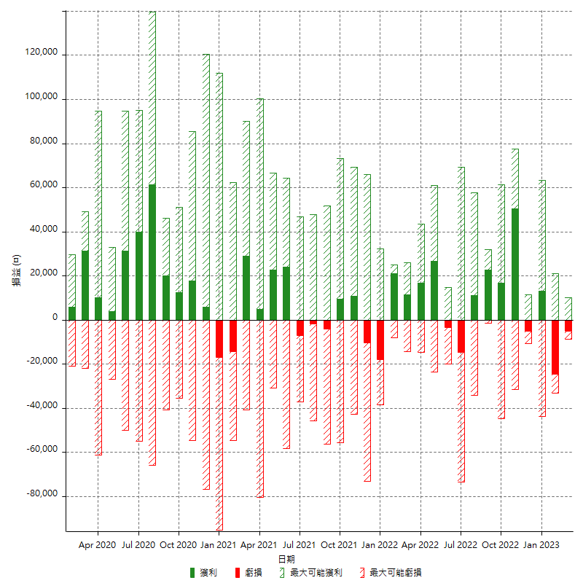

每月獲利和虧損 (%)

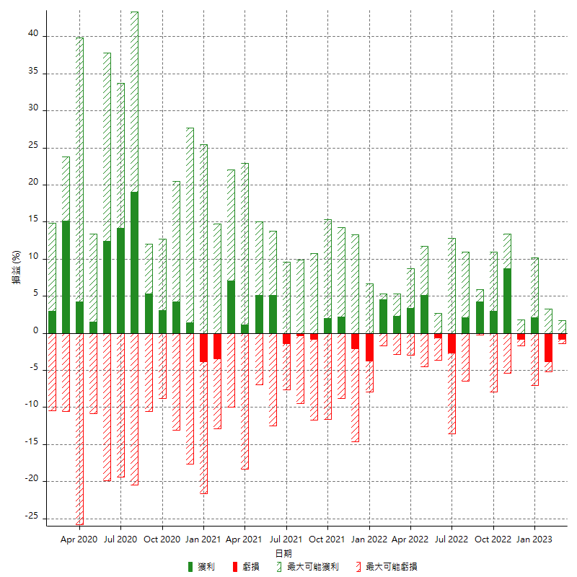

每月累積淨利

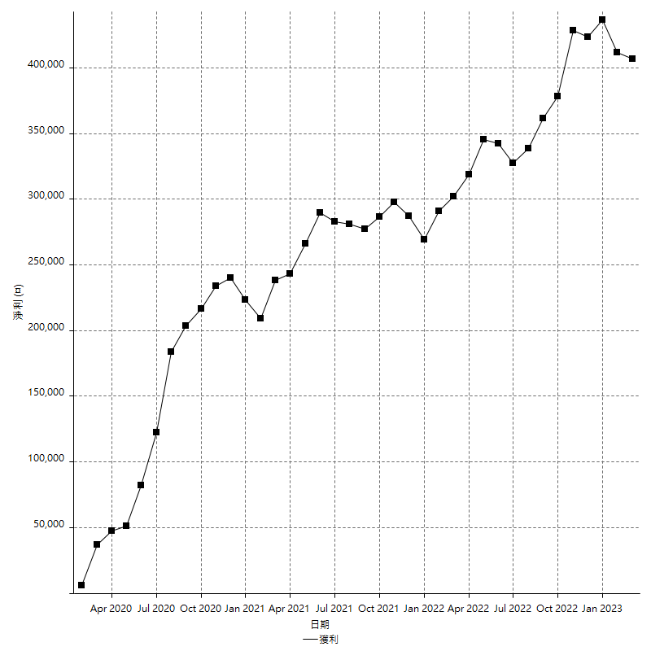

每月平均獲利

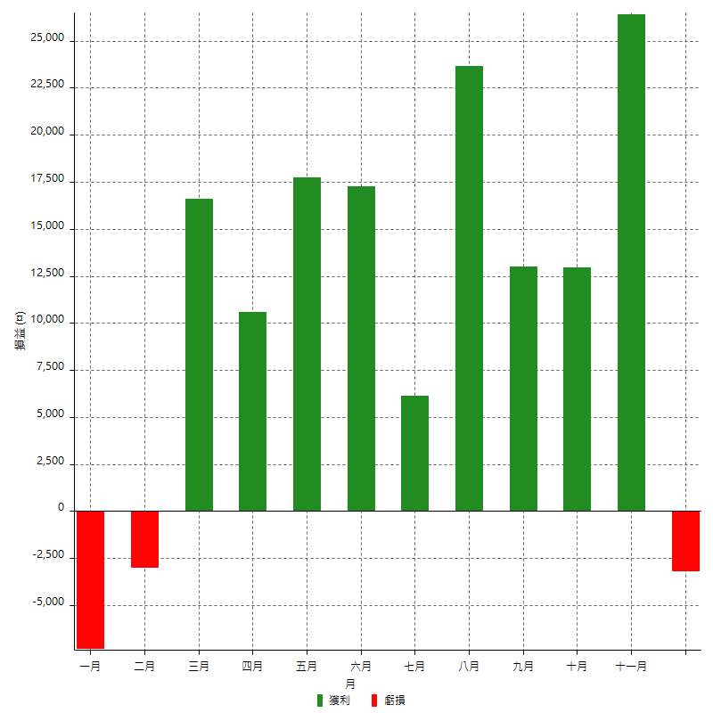

年獲利和虧損

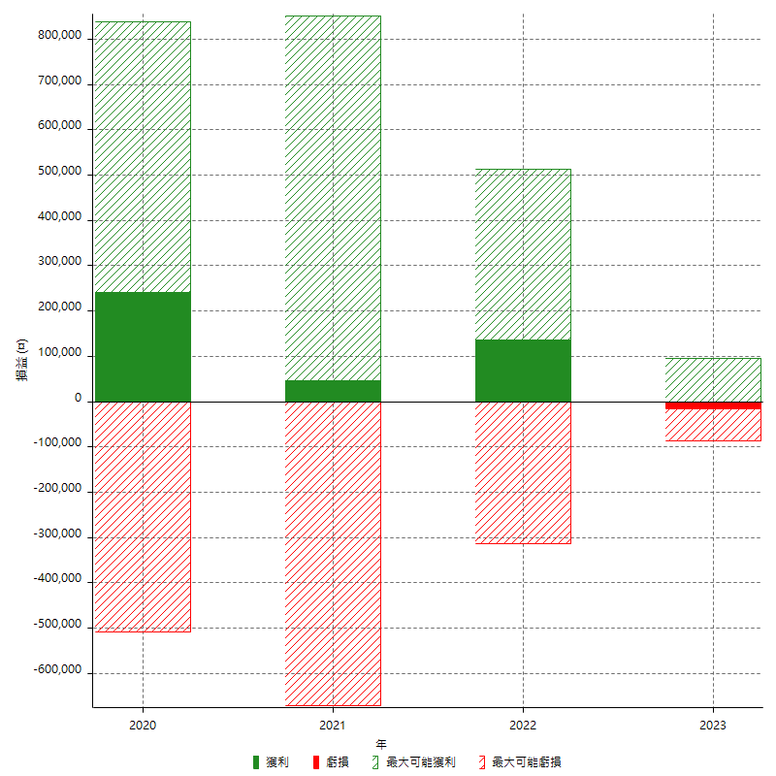

年獲利和虧損 (%)

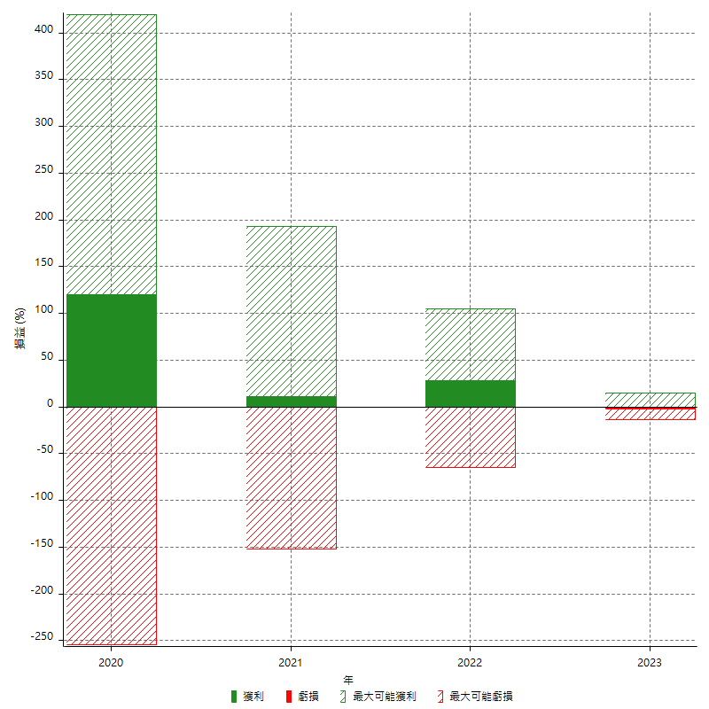

每年累積淨利

